ฟฟ พ.ย.68
THE VISDA PARK/V FOOD MARKET ค่าไฟฟ้า เดือน พฤศจิกายน 2568 (แจ้งหนี้ ธ.ค.68)
รหัส | บริษัท บ้านวิดาภา พลาซ่า กรุ๊ป จำกัด |  | มิเตอร์ไฟฟ้า บริษัท บ้านวิดาภา พลาซ่า กรุ๊ป จำกัด 9/10-11,14
 |  |  | 31/10/68 | 29/11/68 | ใช้ไป | ราคา/หน่วย | คิดเป็นเงิน
V-AA | ว่าง | ว่าง | 17995 | 17995 | - | 7.00 | - | ย้ายออก 30/4/68 คืนเงินประกันแล้ว 20/6/68
V-A | หจก.วี ซุปเปอร์ กรีน | มอเตอร์ไซค์ไฟฟ้า | 2618 | 2820 | 202 | 7.00 | 1,414.00
V-A1 | บริษัท อูมาอิ เจแปนฟู้ด จำกัด | อูมาอิ | 53491 | 56336 | 2,845 | 7.00 | 19,915.00 | เก็บ 25,000 ถึง 30/9/69
V-B1 | ว่าง | ว่าง | 40448 | 40448 | - | 7.00 | -
V-C1 | หจก.สามเราสังคม | เบลลีนี่ | 14745 | 18930 | 4,185 | 5.50 | 23,017.50
V-D1 | คุณอุธาร จันทร์มล | ละมุนแฮร์ | 22798 | 22996 | 198 | 7.00 | 1,386.00
V-D2 | คุณคำปุ่น วิเศษวุฒิ | ณารานวดแผนไทย | 29677 | 29868 | 191 | 7.00 | 1,337.00 | อนุมัติลดค่าเช่าเหลือ 6,000/เดือน ช่วงรอเซ้งร้าน 3 เดือน พ.ค.-ก.ค.68
V-D3 |  |  | 2668 | 2730 | 62 | 7.00 | 434.00
V-E1 | บริษัท เอสเค สมายล์ จำกัด | ไปรษณีย์ไทย | 26262 | 26742 | 480 | 7.00 | 3,360.00
V-E2 |  |  | 11847 | 12034 | 187 | 7.00 | 1,309.00
V-F | ว่าง (เลขที่ 9/14) เรือนเมล่อน | ว่าง | 9918 | 9924 | 6 |  | - | 42
V-F1 | ว่าง | ว่าง | - | - | - | - | -

 | รวมสุทธิ |  | รวมจำนวนหน่วยไฟฟ้าของผู้เช่า |  | 8,356.00 |  | 52,172.50
 | Vat 7% |  |  |  |  |  | 3,652.08
 | รวมสุทธิ |  |  |  |  |  | 55,824.58
 | มิเตอร์ไฟฟ้า บจ. บ้านวิดาภา พลาซ่า กรุ๊ป เลขที่ 9/17 |  | 31/10/68 | 29/11/68 | ใช้ไป | ราคา/หน่วย | คิดเป็นเงิน
Tower | บริษัท หรอยหนัด อินเตอร์ฟู้ดส์ จำกัด | C-Kids | 1856 | 3600 | 1,744 | 7.00 | 12,208.00 | มีร้าน C-Kids เริ่มเก็บค่าเช่า 30000/เดือน

 | รวมสุทธิ |  | รวมจำนวนหน่วย |  | 1,744 |  | 12,208.00
 | Vat 7% |  |  |  |  |  | 854.56
 | รวมสุทธิ |  |  |  |  |  | 13,062.56 | มีบุญ |  | 707.00

 | มิเตอร์ไฟฟ้า บจ. บ้านวิดาภา พลาซ่า กรุ๊ป เลขที่ 9/19 |  | 31/10/68 | 29/11/68 | ใช้ไป | ราคา/หน่วย | คิดเป็นเงิน
V-G1 | บริษัท อัมรินทร์ไทยเบฟเวอเรจ จำกัด | อัมรินทร์ | 8092 | 8381 | 289 | 7.00 | 2,023.00 | จ่ายเงิน ส.ค.68 เกินมา 98 บาท **ใช้ตารางด้านล่างคำนวณ**
G ชั้น 1 |  | คาเฟ่ สนามเทนนิส | 15057 | 16800 | 1,743 | 7.00 | 12,201.00 | มิเตอร์ใหม่ เริ่ม 0
V-G2 |  |  | 1076 | 1076 | - | 7.00 | -
V-G3 | นายกฤษฎา วิถีพาณิชย์ | สนามเทนนิส | 1907 | 1907 | - | 7.00 | - | วันที่ 29/4/68 เลขมิเตอร์ 1461 ใช้ไป 1 หน่วย เท่า มี.ค.68 ยังไม่ได้เริ่มคิดเงิน เริ่ม พ.ค.68
V-G4 |  |  | 10218 | 10349 | 131 | 7.00 | 917.00 | เม.ย. 68 มิเตอร์เท่าเดิม
uint G ชั้น 1 | นายพลัฎฐ์ ยงยุทธ | โบสถ์คริตจักร Nenus BangBuaThong | 2486 | 2743 | 257 | 7.00 | 1,799.00 | เริ่มต้นที่ 00322

 | รวมสุทธิ |  | รวมจำนวนหน่วย |  | 2,420 |  | 16,940.00
 | Vat 7% |  |  |  |  |  | 1,185.80
 | รวมสุทธิ |  |  |  |  |  | 18,125.80 | มีบุญ |  | 24,003.00
 |  |  | ยอดเรียกเก็บค่าไฟ Visda (ก่อน Vat) รวม |  |  |  | 81,320.50 | V market (Visda) |  | 70,406.00
 |  |  |  |  |  |  |  |  |  | 94,409.00
รหัส | บริษัท วีมาเก็ต (2018) จำกัด |  | มิเตอร์ไฟฟ้า บริษัท วี มา เก็ต (2018) จำกัด 8/3 8/6 7/3 |  |  |  |  | 645.74
 |  |  | 31/10/68 | 29/11/68 | ใช้ไป | ราคา/หน่วย | คิดเป็นเงิน
F-C1 | คุณปิยาภรณ์ พิกุลทอง | Smart Profif Academy | 56247 | 57611 | 1,364 | 7.00 | 9,548.00 | เริ่มสัญญา 1/9/68 จ่ายภายใน 20/9/68
F-C2 | ว่าง (จุ่มแล้วรวยเก่า) | ว่าง | 91370 | 91370 | - | 7.00 | - | จุ่มแล้วรวย ครบสัญญา ก.ย.68 (จ่ายครบ)ออก 31/8/68 จ่ายเงินประกันคืน
F-D1 | นายศราวุฒิ อิสโรสกุล | ชานมมอมัส | 64378 | 64912 | 534 | 7.00 | 3,738.00 | คุณฮ้งอนุมัติลดค่าเช่า 20% 3 เดือน ส.ค.-ต.ค.68 จาก 13200 เหลือ 10,560
F-D2 | ว่าง (หินนำโชคเก่า) | ว่าง | 8248 | 8248 | - | 7.00 | - | หินนำโชค ออกก่อนสัญญา ไม่คืนเงินประกัน
F-D3 | ว่าง (ประกันเก่า) | ว่าง | 8353 | 8353 | - | 7.00 | - | ค้างเดือน มิ.ย. ขอชำระวันที่ 5/8/68 ย้ายออกก่อนกำหนดไม่คืนเงินประกัน
F-D4 | ว่าง (บิลท์มอร์ เก่า ) | ว่าง | 6816 | 6816 | - | 7.00 | - | ออกใบเสร็จหักเงินประกันไปหมดแล้ว
F-D5/6 | คุณวรรณนิสา เจียรไพศาลเจริญ | พุงพุ้ย | 27965 | 29404 | 1,439 | 5.00 | 7,195.00
F-D7 | คุณนฤมล เขียวแกร (สองตอ สะดวกซัก) | ร้านสะดวกซัก | 5038 | 5654 | 616 | 7.00 | 4,312.00 |  | ค่าเช่า 20,000.00
F-D8 | ว่าง (คลีนิกเก่า) | ว่าง | 7679 | 7679 | - | 7.00 | -
F-E | บริษัท มิสเตอร์ ดี.ไอ.วาย.(กรุงเทพ) | ค่าไฟป้าย Towersign |  |  | - | 7.00 | 2,000.00 | วางบิลทันทีก่อนสิ้นเดือน
 | สถานีชาร์จแบตรถยนต์ไฟฟ้า | สถานีชาร์จ CS | 3901 | 4376 | 475 | 4.54 | 2,156.50 | ราคาต้นทุน
F-F1 | บริษัท สยามออโต้แบคส์ จำกัด | AUTOBACS | 55978 | 57643 | 1,665 | 7.00 | 11,655.00 | จดวันที่ 29/9/68 วางบิลทันทีก่อนสิ้นเดือน
F-T | นายกฤษฎา วิถีพาณิชย์ (ใช้ไฟ Visda เลขที่ 9/14) | สนามเทนนิส | 13900 | 16322 | 2,422 | 7.00 | 16,954.00 | มิเตอร์ใหม่ เริ่ม 0
F-G | ว่าง | ว่าง (ร้านริมนา) | 11307 | 11320 | 13 |  |  | 91
 |  | ว่าง | 2930 | 2930 | - | 7.00 |  | 35
F-G1 | คุณเพชรนภา เนตรหาญ | The Desert Fox | 21069 | 21884 | 815 | 7.00 | 5,705.00
 | รวมสุทธิ |  | รวมจำนวนหน่วยไฟฟ้าของผู้เช่า |  | 9,343 |  | 63,263.50
 | Vat 7% |  |  |  |  |  | 4,428.45
 | รวมสุทธิ |  |  |  |  |  | 67,691.95

รหัส | บริษัท วีมาเก็ต (2018) จำกัด |  | มิเตอร์ไฟฟ้า ของ วิสด้า
 |  |  | 31/10/68 | 29/11/68 | ใช้ไป | ราคา/หน่วย | คิดเป็นเงิน
DI.Y. | บริษัท มิสเตอร์ ดี.ไอ.วาย.(กรุงเทพ) | MR.DI.Y. | 41916 | 49552 | 7,636 | 7.00 | 53,452.00 | จดวันที่ 31/10/68 วางบิลทันทีก่อนสิ้นเดือน
 |  |  |  |  | - | 7.00 | - | 53,452.00
 | V FOOD PARK
p1 | นางสาวมาลิน อินทร์ขำ | ร้าน ข้าวขาหมู/ส้มตำ | 3236 | 3288 | 52 | 7.00 | 364.00 | เปิดวันแรก 30/10/68 จดมิเตอร์ 31/10/68 เลข 3236
p2 |  | ร้านผัดไท หอยทอด | 1559 | 1592 | 33 |  | - | 231 | เริ่มขายผัดไทหอยทอด วันที่ 27/9/68 189 บาท 27 หน่วย
p3 | นางสาวมาลิน อินทร์ขำ | ร้านลูกชิ้นทอด | 1450 | 1451 | 1 | 7.00 | 7.00 | เปิดร้าน ศุกร์ที่ 28/3/68
p4 | นางสาวดลพร สุขีชล | ร้านน้ำ | 5794 | 6160 | 366 | 7.00 | 2,562.00 | ขายถึง 30/6/68 จดไฟ 1/7/68 ให้ร้านลินลี่เช่าช่วง
p5 | นางสาวลินดา ทองศรี | โจ๊กบางกอก | 5305 | 5392 | 87 | 7.00 | 609.00
p6 | นางสาวอรทัย สันทนาประสิทธิ์ | ก๋วยเตี่ยวไก่มะระ | 5020 | 5121 | 101 | 7.00 | 707.00
p7 | นางสาวมาลิน อินทร์ขำ | อาหารตามสั่ง | 12831 | 13153 | 322 | 7.00 | 2,254.00
p8 | นางสาวมาลิน อินทร์ขำ | อาหารตามสั่ง | 1822 | 2021 | 199 | 7.00 | 1,393.00
 |  |  |  |  | - |  | -
 | รวมสุทธิ |  | รวมจำนวนหน่วยไฟฟ้าของผู้เช่า |  | 1,161 |  | 61,348.00
 | Vat 7% |  |  |  |  |  | 4,294.36
 | รวมสุทธิ |  |  |  |  |  | 65,642.36
รหัส | หจก มีบุญ |  | มิเตอร์ไฟฟ้า ของ วิสด้า
 |  |  | 31/10/68 | 29/11/68 | ใช้ไป | ราคา/หน่วย | คิดเป็นเงิน
 | บริษัท ซีพีออลล์ จำกัด (มหาชน) | seven-eleven |  |  |  |  |  | มีมิเตอร์เอง
F-A1 | นางสาวอัซรี่ย์นี การีนา | ร้านจิงหยวนหม่าล่า | 86056 | 88280 | 2,224 | 7.00 | 15,568.00
F-B1 | คุณกมลชนก เทพอินทร์ | ไข่หวานบ้านซูชิ | 22256 | 23461 | 1,205 | 7.00 | 8,435.00
 | รวมสุทธิ |  | รวมจำนวนหน่วยไฟฟ้าของผู้เช่า |  | 3,429 |  | 24,003.00
 | Vat 0% |  |  |  |  |  | -
 | รวมสุทธิ |  |  |  |  |  | 24,003.00 | 14,648.00 | 70310.4
 |  |  |  |  |  |  |  |  | 139,422.90
 |  |  | 29/11/2567 | 28/12/2567
 | น้อยกว่า 499 หน่วย คิด 8 บาท | ค่าไฟเครื่องปั๊มน้ำ บ้านผู้ใหญ่ | 226 | 872 | 646 | 7.00 | 4,522.00
 | 500หน่วย ขึ้นไป คิด 7 บาท

 |  |  | 28/12/2567 | 31/01/2568
 |  |  | 872 | 1746 | 874 | 7.00 | 6,118.00

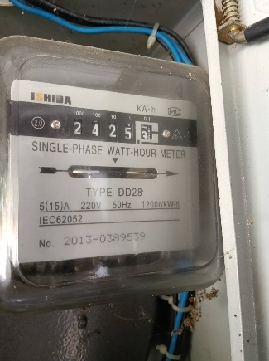
 |  |  | มิเตอร์ไฟบ้านผู้ใหญ่ เดือน กุมภาพันธ์ 2568

 |  |  | 31/01/68 | 3/03/68 | ใช้ไป | ต่อหน่วย | จำนวนเงิน

 |  |  | 1746 | 2425 | 679 | 7.00 | 4,753.00

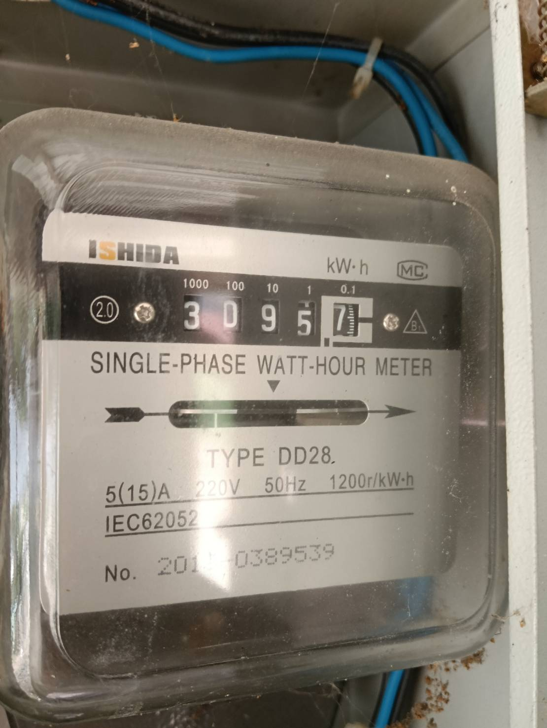

 |  |  | มิเตอร์ไฟบ้านผู้ใหญ่ เดือน มีนาคม 2568

 |  |  | 03/03/68 | 3/04/68 | ใช้ไป | ต่อหน่วย | จำนวนเงิน

 |  |  | 2425 | 3095 | 670 | 7.00 | 4,690.00

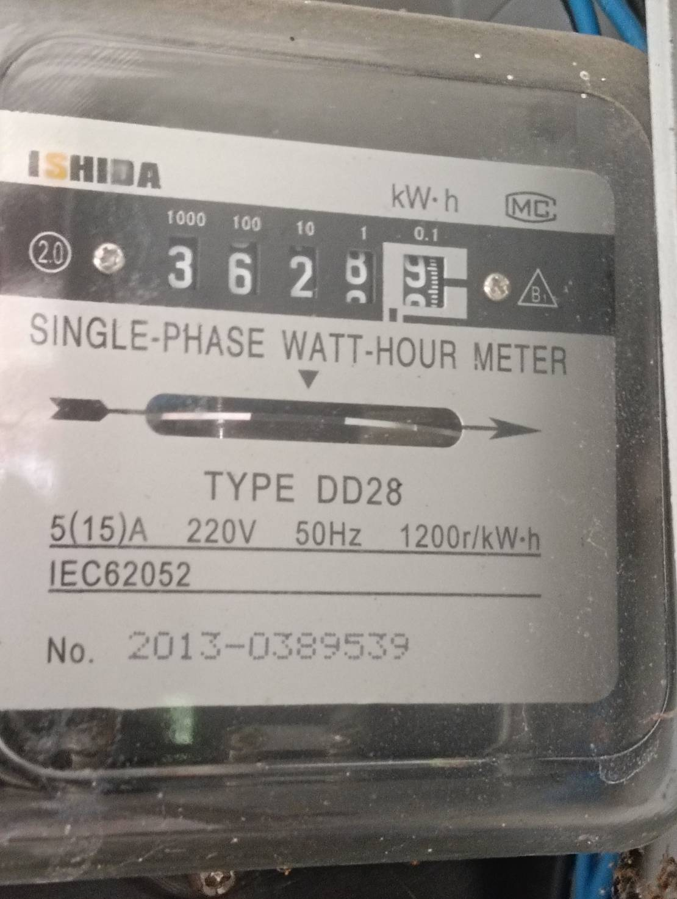
 |  |  | มิเตอร์ไฟบ้านผู้ใหญ่ เดือน เมษายน 2568

 |  |  | 3/04/68 | 3/05/68 | ใช้ไป | ต่อหน่วย | จำนวนเงิน

 |  |  | 3095 | 3628 | 533 | 7.00 | 3,731.00

 |  |  | พฤษภาคม - มิถุนายน 2568 ไม่มียอด เนื่องจากฝนตก ไม่ได้ใช้ปั๊มน้ำ
 |  |  | 244166 | ไม่ได้ใช้น้ำ

 |  |  | 5/6/68
 |  |  | 3628

 | มิเตอร์ไฟฟ้า บจ. บ้านวิดาภา พลาซ่า กรุ๊ป เลขที่ 9/19 |  | 30/07/68 | 31/08/68 | ใช้ไป | ราคา/หน่วย | คิดเป็นเงิน | Vat7% | ยอดรวม
V-G1 | บริษัท อัมรินทร์ไทยเบฟเวอเรจ จำกัด | อัมรินทร์ | 6769 | 7247 | 478
 | เดือน ส.ค.68 ชำระเกินมา 98 บาท คำนวณเป็นค่าไฟ |  | 6769 | 6782 | 13.084 | 7.00 | 91.59 | 6.41 | 98.00
 | หักออกจากยอดแจ้งหนี้ ก.ย.68 |  | 6782 | 7247 | 464.916 | 7.00 | 3,254.41 | 227.81 | 3,482.22
 |  |  | 6769 | 7247 | 478 | 7.00 | 3,346.00 | 234.22 | 3,580.22

 |  |  | 30/07/68 | 31/08/68 | ใช้ไป | ราคา/หน่วย | คิดเป็นเงิน | Vat7% | ยอดรวม
F-D1 | นายศราวุฒิ อิสโรสกุล (30/8 ชำระเกิน 1,065.57 คำนวณเป็นค่าไฟ) | ชานมมอมัส | 62249 | 63037 | 788 | 7.00 | 5,516.00
 | เดือน ส.ค.68 ชำระเกินมา 1,065.57 บาท คำนวณเป็นค่าไฟ จ่าย 30/8/68 |  | 62249 | 62391 | 142.265 | 7.00 | 995.85 | 69.71 | 1,065.57
 | หักออกจากยอดแจ้งหนี้ ก.ย.68 เหลือยอดแจ้งหนี้ เดือน ก.ย.68 |  | 62391 | 63037 | 645.735 | 7.00 | 4,520.15 | 316.41 | 4,836.56
 |  |  | 62249 | 63037 | 788 | 7.00 | 5,516.00 | 386.12 | 5,902.12

 | มิเตอร์ไฟฟ้า บจ. บ้านวิดาภา พลาซ่า กรุ๊ป เลขที่ 9/10-11 |  | ปัจจุบันไม่ได้เรียกเก็บ (รายได้วิสด้า เรื่องภาษี)
 | หจก.มีบุญ จ่าย วิสด้า |  | 29/09/68 | 31/10/68 | ใช้ไป | ราคา/หน่วย (ต้นทุน) | คิดเป็นเงิน | ยอดรวม
F-A1 | นางสาวอัซรี่ย์นี การีนา | ร้านจิงหยวนหมาล่า | 83370 | 86056 | 2,686 | 4.80 | 12,892.80
F-B1 | คุณกมลชนก เทพอินทร์ | ไข่หวานบ้านซูชิ | 20815 | 22256 | 1,441 | 4.80 | 6,916.80 | 19,809.60
 | บจก.วี มาร์เก็ต จ่าย วิสด้า |  | 29/09/68 | 31/10/68 | ใช้ไป | ราคา/หน่วย (ต้นทุน) | คิดเป็นเงิน
 | บริษัท มิสเตอร์ ดี.ไอ.วาย.(กรุงเทพ) | MR.DI.Y. | 31833 | 41916 | 10,083 | 4.80 | 48,398.40
 | Food Park (P1-P8) | รวม |  |  | 1,161 | 4.80 | 5,572.80 | 53,971.20
 |  |  |  |  |  | รวมเลขที่ 9/10-11 |  | 73,780.80
 | มิเตอร์ไฟฟ้า บจ. บ้านวิดาภา พลาซ่า กรุ๊ป เลขที่ 9/14 |  | ปัจจุบันไม่ได้เรียกเก็บ (รายได้วิสด้า เรื่องภาษี)
 | บจก.วี มาร์เก็ต จ่าย วิสด้า |  | 29/09/68 | 31/10/68 | ใช้ไป | ราคา/หน่วย (ต้นทุน) | คิดเป็นเงิน
 | นายกฤษฎา วิถีพาณิชย์ (ใช้ไฟ Visda เลขที่ 9/14) | สนามเทนนิส | 11011 | 13900 | 2,889 | 4.80 | 13,867.20 | 13,867.20
 |  |  |  |  |  | รวม มีบุญ+วีมาเก็ต |  | 87,648.00
 |  |  | เลขที่ใช้ไฟ 9/10-11, 9/14, 9/17, 9/19 |  |  | รวมทั้งสิ้น 3 บริษัท |  | 168,968.50

ฟฟ ธ.ค.68
THE VISDA PARK/V FOOD MARKET ค่าไฟฟ้า เดือน ธันวาคม 2568 (แจ้งหนี้ ม.ค.69)
รหัส | บริษัท บ้านวิดาภา พลาซ่า กรุ๊ป จำกัด |  | มิเตอร์ไฟฟ้า บริษัท บ้านวิดาภา พลาซ่า กรุ๊ป จำกัด 9/10-11,14
 |  |  | 29/11/68 | 30/12/68 | ใช้ไป | ราคา/หน่วย | คิดเป็นเงิน
V-AA | น.ส.ลักษณพร กูลเสือ | ร้านสะดวกรีด | 17996 | 18016 | 20 | 7.00 | 140.00 | เริ่มจดมิเตอร์ 19/12/68 ยังไม่ได้เริ่มคิดเงิน
V-A | หจก.วี ซุปเปอร์ กรีน | มอเตอร์ไซค์ไฟฟ้า | 2820 | 2994 | 174 | 7.00 | 1,218.00
V-A1 | บริษัท อูมาอิ เจแปนฟู้ด จำกัด | อูมาอิ | 56336 | 59395 | 3,059 | 7.00 | 21,413.00 | เก็บ 25,000 ถึง 30/9/69
V-B1 | ว่าง | ว่าง | 40448 | 40448 | - | 7.00 | -
V-C1 | หจก.สามเราสังคม | เบลลีนี่ | 18930 | 23286 | 4,356 | 5.50 | 23,958.00
V-D1 | คุณอุธาร จันทร์มล | ละมุนแฮร์ | 22996 | 23218 | 222 | 7.00 | 1,554.00
V-D2 | คุณคำปุ่น วิเศษวุฒิ | ณารานวดแผนไทย | 29868 | 30049 | 181 | 7.00 | 1,267.00 | อนุมัติลดค่าเช่าเหลือ 15,000/เดือน ช่วงรอเซ้งร้าน 3 เดือน ธ.ค.68-ก.พ.69
V-D3 |  |  | 2730 | 2792 | 62 | 7.00 | 434.00
V-E1 | บริษัท เอสเค สมายล์ จำกัด | ไปรษณีย์ไทย | 26742 | 27189 | 447 | 7.00 | 3,129.00
V-E2 |  |  | 12034 | 12253 | 219 | 7.00 | 1,533.00
V-F | นางสาวชฎาพร ประสานศักดิ์ (เลขที่ 9/14) | ร้านณนนท์ของเก่าโบราณ | 9927 | 9971 | 44 | 7.00 | 308.00 | 308
V-F1 | บริษัท อะลูกะ รีโวลูชั่น จำกัด | ALUKAH CAR CARE | - | - | - | - | -

 | รวมสุทธิ |  | รวมจำนวนหน่วยไฟฟ้าของผู้เช่า |  | 8,784.00 |  | 54,954.00
 | Vat 7% |  |  |  |  |  | 3,846.78
 | รวมสุทธิ |  |  |  |  |  | 58,800.78
 | มิเตอร์ไฟฟ้า บจ. บ้านวิดาภา พลาซ่า กรุ๊ป เลขที่ 9/17 |  | 29/11/68 | 30/12/68 | ใช้ไป | ราคา/หน่วย | คิดเป็นเงิน
Tower | บริษัท หรอยหนัด อินเตอร์ฟู้ดส์ จำกัด | C-Kids | 3600 | 5630 | 2,030 | 7.00 | 14,210.00 | มีร้าน C-Kids เริ่มเก็บค่าเช่า 30000/เดือน

 | รวมสุทธิ |  | รวมจำนวนหน่วย |  | 2,030 |  | 14,210.00
 | Vat 7% |  |  |  |  |  | 994.70
 | รวมสุทธิ |  |  |  |  |  | 15,204.70 | มีบุญ |  | 756.00

 | มิเตอร์ไฟฟ้า บจ. บ้านวิดาภา พลาซ่า กรุ๊ป เลขที่ 9/19 |  | 29/11/68 | 30/12/68 | ใช้ไป | ราคา/หน่วย | คิดเป็นเงิน
V-G1 | บริษัท อัมรินทร์ไทยเบฟเวอเรจ จำกัด | อัมรินทร์ | 8381 | 8665 | 284 | 7.00 | 1,988.00 | จ่ายเงิน ส.ค.68 เกินมา 98 บาท **ใช้ตารางด้านล่างคำนวณ**
G ชั้น 1 |  | คาเฟ่ สนามเทนนิส | 16800 | 18300 | 1,500 | 7.00 | 10,500.00 | มิเตอร์ใหม่ เริ่ม 0
V-G2 |  |  | 1076 | 1076 | - | 7.00 | -
V-G3 | นายกฤษฎา วิถีพาณิชย์ | สนามเทนนิส | 1907 | 1911 | 4 | 7.00 | 28.00 | วันที่ 29/4/68 เลขมิเตอร์ 1461 ใช้ไป 1 หน่วย เท่า มี.ค.68 ยังไม่ได้เริ่มคิดเงิน เริ่ม พ.ค.68
V-G4 |  |  | 10349 | 10497 | 148 | 7.00 | 1,036.00 | เม.ย. 68 มิเตอร์เท่าเดิม
uint G ชั้น 1 | นายพลัฎฐ์ ยงยุทธ | โบสถ์คริตจักร Nenus BangBuaThong | 2743 | 2952 | 209 | 7.00 | 1,463.00 | เริ่มต้นที่ 00322

 | รวมสุทธิ |  | รวมจำนวนหน่วย |  | 2,145 |  | 15,015.00
 | Vat 7% |  |  |  |  |  | 1,051.05
 | รวมสุทธิ |  |  |  |  |  | 16,066.05 | มีบุญ |  | 26,887.00
 |  |  | ยอดเรียกเก็บค่าไฟ Visda (ก่อน Vat) รวม |  |  |  | 84,179.00 | V market (Visda) |  | 77,252.00
 |  |  |  |  |  |  |  |  |  | 104,139.00
รหัส | บริษัท วีมาเก็ต (2018) จำกัด |  | มิเตอร์ไฟฟ้า บริษัท วี มา เก็ต (2018) จำกัด 8/3 8/6 7/3 |  |  |  |  | 645.74
 |  |  | 29/11/68 | 30/12/68 | ใช้ไป | ราคา/หน่วย | คิดเป็นเงิน
F-C1 | คุณปิยาภรณ์ พิกุลทอง | Smart Profif Academy | 57611 | 58815 | 1,204 | 7.00 | 8,428.00 | เริ่มสัญญา 1/9/68 จ่ายภายใน 20/9/68
F-C2 | ว่าง (จุ่มแล้วรวยเก่า) | ว่าง | 91370 | 91370 | - | 7.00 | - | จุ่มแล้วรวย ครบสัญญา ก.ย.68 (จ่ายครบ)ออก 31/8/68 จ่ายเงินประกันคืน
F-D1 | นายศราวุฒิ อิสโรสกุล | ชานมมอมัส | 64912 | 65130 | 218 | 7.00 | 1,526.00 | คุณฮ้งอนุมัติลดค่าเช่า 20% 3 เดือน ส.ค.-ต.ค.68 จาก 13200 เหลือ 10,560
F-D2 | ว่าง (หินนำโชคเก่า) | ว่าง | 8248 | 8248 | - | 7.00 | - | หินนำโชค ออกก่อนสัญญา ไม่คืนเงินประกัน
F-D3 | ว่าง (ประกันเก่า) | ว่าง | 8353 | 8353 | - | 7.00 | - | ค้างเดือน มิ.ย. ขอชำระวันที่ 5/8/68 ย้ายออกก่อนกำหนดไม่คืนเงินประกัน
F-D4 | ว่าง (บิลท์มอร์ เก่า ) | ว่าง | 6816 | 6816 | - | 7.00 | - | ออกใบเสร็จหักเงินประกันไปหมดแล้ว
F-D5/6 | คุณวรรณนิสา เจียรไพศาลเจริญ | พุงพุ้ย | 29404 | 30887 | 1,483 | 5.00 | 7,415.00
F-D7 | คุณนฤมล เขียวแกร (สองตอ สะดวกซัก) | ร้านสะดวกซัก | 5654 | 6261 | 607 | 7.00 | 4,249.00 |  | ค่าเช่า 20,000.00
F-D8 | ว่าง (คลีนิกเก่า) | ว่าง | 7679 | 7679 | - | 7.00 | -
F-E | บริษัท มิสเตอร์ ดี.ไอ.วาย.(กรุงเทพ) | ค่าไฟป้าย Towersign |  |  | - | 7.00 | 2,000.00 | วางบิลทันทีก่อนสิ้นเดือน
 | สถานีชาร์จแบตรถยนต์ไฟฟ้า | สถานีชาร์จ CS | 4376 | 4883 | 507 | 4.54 | 2,301.78 | จดวันที่ 2/1/69 ราคาต้นทุน
F-F1 | บริษัท สยามออโต้แบคส์ จำกัด | AUTOBACS | 57643 | 59014 | 1,371 | 7.00 | 9,597.00 | จดวันที่ 29/9/68 วางบิลทันทีก่อนสิ้นเดือน
F-T | นายกฤษฎา วิถีพาณิชย์ (ใช้ไฟ Visda เลขที่ 9/14) | สนามเทนนิส | 16322 | 18413 | 2,091 | 7.00 | 14,637.00 | มิเตอร์ใหม่ เริ่ม 0
F-G | ว่าง | ว่าง (ร้านริมนา) | 11320 | 11368 | 48 |  |  | 336
 |  | ว่าง | 2930 | 2930 | - | 7.00 |  | 35
F-G1 | คุณเพชรนภา เนตรหาญ | The Desert Fox | 21884 | 22811 | 927 | 7.00 | 6,489.00
 | รวมสุทธิ |  | รวมจำนวนหน่วยไฟฟ้าของผู้เช่า |  | 8,456 |  | 56,642.78
 | Vat 7% |  |  |  |  |  | 3,964.99
 | รวมสุทธิ |  |  |  |  |  | 60,607.77

รหัส | บริษัท วีมาเก็ต (2018) จำกัด |  | มิเตอร์ไฟฟ้า ของ วิสด้า
 |  |  | 29/11/68 | 30/12/68 | ใช้ไป | ราคา/หน่วย | คิดเป็นเงิน
DI.Y. | บริษัท มิสเตอร์ ดี.ไอ.วาย.(กรุงเทพ) | MR.DI.Y. | 49552 | 58497 | 8,945 | 7.00 | 62,615.00 | จดวันที่ 31/10/68 วางบิลทันทีก่อนสิ้นเดือน
 |  |  |  |  | - | 7.00 | - | 62,615.00
 | V FOOD PARK
p1 | นางสาวมาลิน อินทร์ขำ | ร้าน ข้าวขาหมู/ส้มตำ | 3288 | 3356 | 68 | 7.00 | 476.00 | เปิดวันแรก 30/10/68 จดมิเตอร์ 31/10/68 เลข 3236
p2 |  | ร้านผัดไท หอยทอด | 1592 | 1623 | 31 |  | - | 217 | เริ่มขายผัดไทหอยทอด วันที่ 27/9/68 189 บาท 27 หน่วย
p3 | นางสาวมาลิน อินทร์ขำ | ร้านลูกชิ้นทอด | 1451 | 1455 | 4 | 7.00 | 28.00 | เปิดร้าน ศุกร์ที่ 28/3/68
p4 | นางสาวดลพร สุขีชล | ร้านน้ำ | 6160 | 6537 | 377 | 7.00 | 2,639.00 | ขายถึง 30/6/68 จดไฟ 1/7/68 ให้ร้านลินลี่เช่าช่วง
p5 | นางสาวลินดา ทองศรี | โจ๊กบางกอก | 5392 | 5474 | 82 | 7.00 | 574.00
p6 | นางสาวอรทัย สันทนาประสิทธิ์ | ก๋วยเตี่ยวไก่มะระ | 5121 | 5229 | 108 | 7.00 | 756.00
p7 | นางสาวมาลิน อินทร์ขำ | อาหารตามสั่ง | 13153 | 13509 | 356 | 7.00 | 2,492.00
p8 | นางสาวมาลิน อินทร์ขำ | อาหารตามสั่ง | 2021 | 2229 | 208 | 7.00 | 1,456.00
 |  |  |  |  | - |  | -
 | รวมสุทธิ |  | รวมจำนวนหน่วยไฟฟ้าของผู้เช่า |  | 1,234 |  | 71,036.00
 | Vat 7% |  |  |  |  |  | 4,972.52
 | รวมสุทธิ |  |  |  |  |  | 76,008.52
รหัส | หจก มีบุญ |  | มิเตอร์ไฟฟ้า ของ วิสด้า
 |  |  | 29/11/68 | 30/12/68 | ใช้ไป | ราคา/หน่วย | คิดเป็นเงิน
 | บริษัท ซีพีออลล์ จำกัด (มหาชน) | seven-eleven |  |  |  |  |  | มีมิเตอร์เอง
F-A1 | นางสาวอัซรี่ย์นี การีนา | ร้านจิงหยวนหม่าล่า | 88280 | 90736 | 2,456 | 7.00 | 17,192.00
F-B1 | คุณกมลชนก เทพอินทร์ | ไข่หวานบ้านซูชิ | 23461 | 24846 | 1,385 | 7.00 | 9,695.00
 | รวมสุทธิ |  | รวมจำนวนหน่วยไฟฟ้าของผู้เช่า |  | 3,841 |  | 26,887.00
 | Vat 0% |  |  |  |  |  | -
 | รวมสุทธิ |  |  |  |  |  | 26,887.00 | 16,111.00 | 77332.8
 |  |  |  |  |  |  |  |  | 147,301.80
 |  |  | 29/11/2567 | 28/12/2567
 | น้อยกว่า 499 หน่วย คิด 8 บาท | ค่าไฟเครื่องปั๊มน้ำ บ้านผู้ใหญ่ | 226 | 872 | 646 | 7.00 | 4,522.00
 | 500หน่วย ขึ้นไป คิด 7 บาท

 |  |  | 28/12/2567 | 31/01/2568
 |  |  | 872 | 1746 | 874 | 7.00 | 6,118.00

 |  |  | มิเตอร์ไฟบ้านผู้ใหญ่ เดือน กุมภาพันธ์ 2568

 |  |  | 31/01/68 | 3/03/68 | ใช้ไป | ต่อหน่วย | จำนวนเงิน

 |  |  | 1746 | 2425 | 679 | 7.00 | 4,753.00

 |  |  | มิเตอร์ไฟบ้านผู้ใหญ่ เดือน มีนาคม 2568

 |  |  | 03/03/68 | 3/04/68 | ใช้ไป | ต่อหน่วย | จำนวนเงิน

 |  |  | 2425 | 3095 | 670 | 7.00 | 4,690.00

 |  |  | มิเตอร์ไฟบ้านผู้ใหญ่ เดือน เมษายน 2568

 |  |  | 3/04/68 | 3/05/68 | ใช้ไป | ต่อหน่วย | จำนวนเงิน

 |  |  | 3095 | 3628 | 533 | 7.00 | 3,731.00

 |  |  | พฤษภาคม - มิถุนายน 2568 ไม่มียอด เนื่องจากฝนตก ไม่ได้ใช้ปั๊มน้ำ
 |  |  | 244166 | ไม่ได้ใช้น้ำ

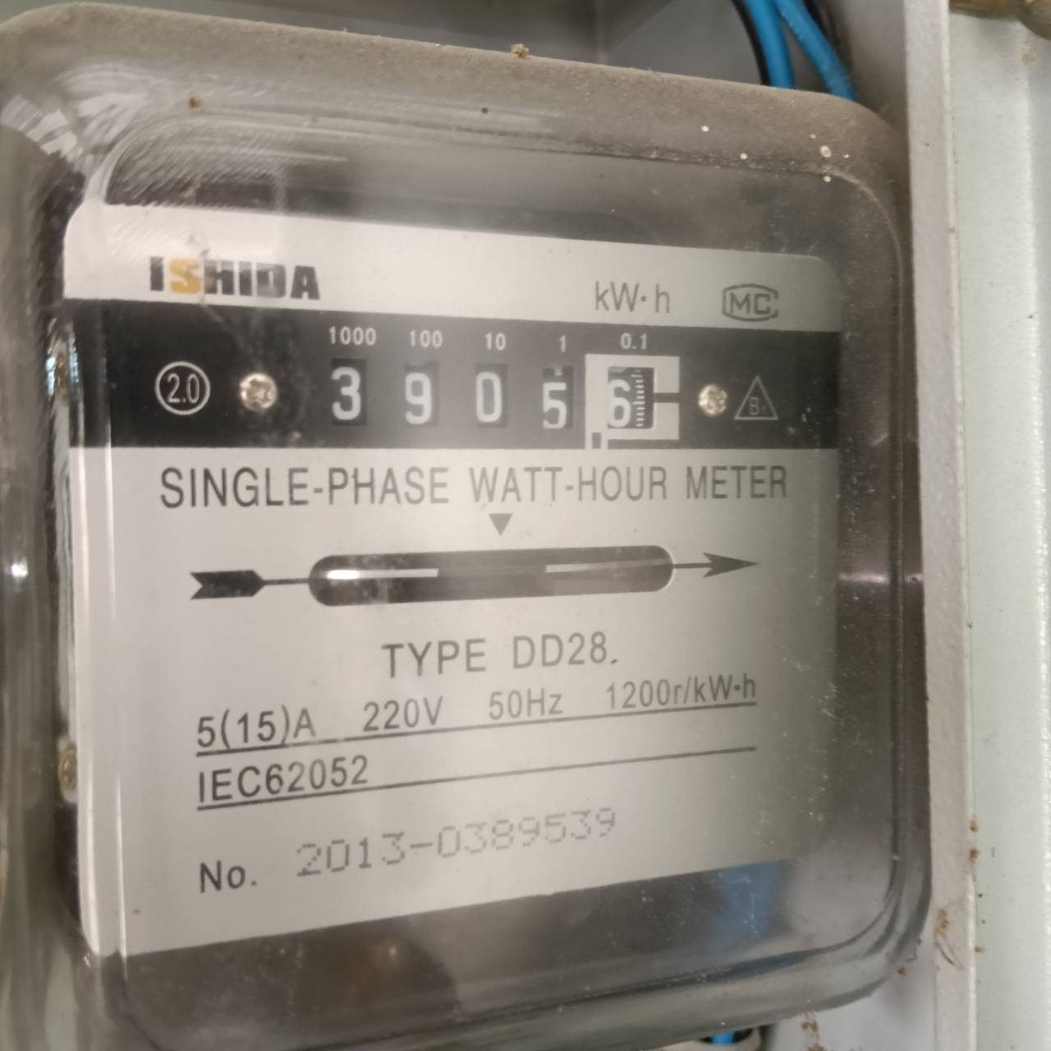
 |  |  | มิเตอร์ไฟบ้านผู้ใหญ่ เดือน ธันวาคม 2568

 |  |  | 5/6/68 | 1/1/2569
 |  |  | 3628 | 3905 | 277 | 8 | 2,216.00

 | มิเตอร์ไฟฟ้า บจ. บ้านวิดาภา พลาซ่า กรุ๊ป เลขที่ 9/19 |  | 30/07/68 | 31/08/68 | ใช้ไป | ราคา/หน่วย | คิดเป็นเงิน | Vat7% | ยอดรวม
V-G1 | บริษัท อัมรินทร์ไทยเบฟเวอเรจ จำกัด | อัมรินทร์ | 6769 | 7247 | 478
 | เดือน ส.ค.68 ชำระเกินมา 98 บาท คำนวณเป็นค่าไฟ |  | 6769 | 6782 | 13.084 | 7.00 | 91.59 | 6.41 | 98.00
 | หักออกจากยอดแจ้งหนี้ ก.ย.68 |  | 6782 | 7247 | 464.916 | 7.00 | 3,254.41 | 227.81 | 3,482.22
 |  |  | 6769 | 7247 | 478 | 7.00 | 3,346.00 | 234.22 | 3,580.22

 |  |  | 30/07/68 | 31/08/68 | ใช้ไป | ราคา/หน่วย | คิดเป็นเงิน | Vat7% | ยอดรวม
F-D1 | นายศราวุฒิ อิสโรสกุล (30/8 ชำระเกิน 1,065.57 คำนวณเป็นค่าไฟ) | ชานมมอมัส | 62249 | 63037 | 788 | 7.00 | 5,516.00
 | เดือน ส.ค.68 ชำระเกินมา 1,065.57 บาท คำนวณเป็นค่าไฟ จ่าย 30/8/68 |  | 62249 | 62391 | 142.265 | 7.00 | 995.85 | 69.71 | 1,065.57
 | หักออกจากยอดแจ้งหนี้ ก.ย.68 เหลือยอดแจ้งหนี้ เดือน ก.ย.68 |  | 62391 | 63037 | 645.735 | 7.00 | 4,520.15 | 316.41 | 4,836.56
 |  |  | 62249 | 63037 | 788 | 7.00 | 5,516.00 | 386.12 | 5,902.12

 | มิเตอร์ไฟฟ้า บจ. บ้านวิดาภา พลาซ่า กรุ๊ป เลขที่ 9/10-11 |  | ปัจจุบันไม่ได้เรียกเก็บ (รายได้วิสด้า เรื่องภาษี)
 | หจก.มีบุญ จ่าย วิสด้า |  | 29/09/68 | 31/10/68 | ใช้ไป | ราคา/หน่วย (ต้นทุน) | คิดเป็นเงิน | ยอดรวม
F-A1 | นางสาวอัซรี่ย์นี การีนา | ร้านจิงหยวนหมาล่า | 83370 | 86056 | 2,686 | 4.80 | 12,892.80
F-B1 | คุณกมลชนก เทพอินทร์ | ไข่หวานบ้านซูชิ | 20815 | 22256 | 1,441 | 4.80 | 6,916.80 | 19,809.60
 | บจก.วี มาร์เก็ต จ่าย วิสด้า |  | 29/09/68 | 31/10/68 | ใช้ไป | ราคา/หน่วย (ต้นทุน) | คิดเป็นเงิน
 | บริษัท มิสเตอร์ ดี.ไอ.วาย.(กรุงเทพ) | MR.DI.Y. | 31833 | 41916 | 10,083 | 4.80 | 48,398.40
 | Food Park (P1-P8) | รวม |  |  | 1,234 | 4.80 | 5,923.20 | 54,321.60
 |  |  |  |  |  | รวมเลขที่ 9/10-11 |  | 74,131.20
 | มิเตอร์ไฟฟ้า บจ. บ้านวิดาภา พลาซ่า กรุ๊ป เลขที่ 9/14 |  | ปัจจุบันไม่ได้เรียกเก็บ (รายได้วิสด้า เรื่องภาษี)
 | บจก.วี มาร์เก็ต จ่าย วิสด้า |  | 29/09/68 | 31/10/68 | ใช้ไป | ราคา/หน่วย (ต้นทุน) | คิดเป็นเงิน
 | นายกฤษฎา วิถีพาณิชย์ (ใช้ไฟ Visda เลขที่ 9/14) | สนามเทนนิส | 11011 | 13900 | 2,889 | 4.80 | 13,867.20 | 13,867.20
 |  |  |  |  |  | รวม มีบุญ+วีมาเก็ต |  | 87,998.40
 |  |  | เลขที่ใช้ไฟ 9/10-11, 9/14, 9/17, 9/19 |  |  | รวมทั้งสิ้น 3 บริษัท |  | 172,177.40

ฟฟ ม.ค.69
THE VISDA PARK/V FOOD MARKET ค่าไฟฟ้า เดือน มกราคม 2569 (แจ้งหนี้ ก.พ.69)
รหัส | บริษัท บ้านวิดาภา พลาซ่า กรุ๊ป จำกัด |  | มิเตอร์ไฟฟ้า บริษัท บ้านวิดาภา พลาซ่า กรุ๊ป จำกัด 9/10-11,14
 |  |  | 30/12/68 | 30/1/69 | ใช้ไป | ราคา/หน่วย | คิดเป็นเงิน
V-AA | น.ส.ลักษณพร กูลเสือ | ร้านสะดวกรีด | 17996 | 18090 | 94 | 7.00 | 658.00 | เริ่มจดมิเตอร์ 19/12/68
V-A | หจก.วี ซุปเปอร์ กรีน | มอเตอร์ไซค์ไฟฟ้า | 2994 | 3058 | 64 | 7.00 | 448.00
V-A1 | บริษัท อูมาอิ เจแปนฟู้ด จำกัด | อูมาอิ | 59395 | 61931 | 2,536 | 7.00 | 17,752.00 | เก็บ 25,000 ถึง 30/9/69
V-B1 | ว่าง | ว่าง | 40448 | 40448 | - | 7.00 | -
V-C1 | หจก.สามเราสังคม | เบลลีนี่ | 23286 | 27500 | 4,214 | 5.50 | 23,177.00
V-D1 | คุณอุธาร จันทร์มล | ละมุนแฮร์ | 23218 | 23378 | 160 | 7.00 | 1,120.00
V-D2 | คุณคำปุ่น วิเศษวุฒิ | ณารานวดแผนไทย | 30049 | 30211 | 162 | 7.00 | 1,134.00 | อนุมัติลดค่าเช่าเหลือ 15,000/เดือน ช่วงรอเซ้งร้าน 3 เดือน ธ.ค.68-ก.พ.69
V-D3 |  |  | 2792 | 2853 | 61 | 7.00 | 427.00
V-E1 | บริษัท เอสเค สมายล์ จำกัด | ไปรษณีย์ไทย | 27189 | 27598 | 409 | 7.00 | 2,863.00
V-E2 |  |  | 12253 | 12468 | 215 | 7.00 | 1,505.00
V-F | นางสาวชฎาพร ประสานศักดิ์ (เลขที่ 9/14) | ร้านณนนท์ของเก่าโบราณ | 9927 | 9999 | 72 | 7.00 | 504.00 | 504
 |  |  | 0 | 595 | 595 | 7.00 | 4,165.00
V-F1 | บริษัท อะลูกะ รีโวลูชั่น จำกัด | ALUKAH CAR CARE | - | - | - | - | -

 | รวมสุทธิ |  | รวมจำนวนหน่วยไฟฟ้าของผู้เช่า |  | 8,582.00 |  | 53,753.00
 | Vat 7% |  |  |  |  |  | 3,762.71
 | รวมสุทธิ |  |  |  |  |  | 57,515.71
 | มิเตอร์ไฟฟ้า บจ. บ้านวิดาภา พลาซ่า กรุ๊ป เลขที่ 9/17 |  | 30/12/68 | 30/1/69 | ใช้ไป | ราคา/หน่วย | คิดเป็นเงิน
Tower | บริษัท หรอยหนัด อินเตอร์ฟู้ดส์ จำกัด | C-Kids | 5630 | 7529 | 1,899 | 7.00 | 13,293.00 | มีร้าน C-Kids เริ่มเก็บค่าเช่า 30000/เดือน

 | รวมสุทธิ |  | รวมจำนวนหน่วย |  | 1,899 |  | 13,293.00
 | Vat 7% |  |  |  |  |  | 930.51
 | รวมสุทธิ |  |  |  |  |  | 14,223.51 | มีบุญ |  | 707.00

 | มิเตอร์ไฟฟ้า บจ. บ้านวิดาภา พลาซ่า กรุ๊ป เลขที่ 9/19 |  | 30/12/68 | 30/1/69 | ใช้ไป | ราคา/หน่วย | คิดเป็นเงิน
V-G1 | บริษัท อัมรินทร์ไทยเบฟเวอเรจ จำกัด | อัมรินทร์ | 8665 | 8984 | 319 | 7.00 | 2,233.00 | จ่ายเงิน ส.ค.68 เกินมา 98 บาท **ใช้ตารางด้านล่างคำนวณ**
G ชั้น 1 |  | คาเฟ่ สนามเทนนิส | 18300 | 19753 | 1,453 | 7.00 | 10,171.00 | มิเตอร์ใหม่ เริ่ม 0
V-G2 |  |  | 1076 | 1187 | 111 | 7.00 | 777.00
V-G3 | นายกฤษฎา วิถีพาณิชย์ | สนามเทนนิส | 1911 | 1911 | - | 7.00 | - | วันที่ 29/4/68 เลขมิเตอร์ 1461 ใช้ไป 1 หน่วย เท่า มี.ค.68 ยังไม่ได้เริ่มคิดเงิน เริ่ม พ.ค.68
V-G4 |  |  | 10497 | 10663 | 166 | 7.00 | 1,162.00 | เม.ย. 68 มิเตอร์เท่าเดิม
uint G ชั้น 1 | นายพลัฎฐ์ ยงยุทธ | โบสถ์คริตจักร Nenus BangBuaThong | 2952 | 3134 | 182 | 7.00 | 1,274.00 | เริ่มต้นที่ 00322

 | รวมสุทธิ |  | รวมจำนวนหน่วย |  | 2,231 |  | 15,617.00
 | Vat 7% |  |  |  |  |  | 1,093.19
 | รวมสุทธิ |  |  |  |  |  | 16,710.19 | มีบุญ |  | 24,472.00
 |  |  | ยอดเรียกเก็บค่าไฟ Visda (ก่อน Vat) รวม |  |  |  | 82,663.00 | V market (Visda) |  | 70,560.00
 |  |  |  |  |  |  |  |  |  | 95,032.00
รหัส | บริษัท วีมาเก็ต (2018) จำกัด |  | มิเตอร์ไฟฟ้า บริษัท วี มา เก็ต (2018) จำกัด 8/3 8/6 7/3 |  |  |  |  | 645.74
 |  |  | 30/12/68 | 30/1/69 | ใช้ไป | ราคา/หน่วย | คิดเป็นเงิน
F-C1 | คุณปิยาภรณ์ พิกุลทอง | Smart Profif Academy | 58815 | 60341 | 1,526 | 7.00 | 10,682.00 | เริ่มสัญญา 1/9/68 จ่ายภายใน 20/9/68
F-C2 | ว่าง (จุ่มแล้วรวยเก่า) | ว่าง | 91370 | 91370 | - | 7.00 | - | จุ่มแล้วรวย ครบสัญญา ก.ย.68 (จ่ายครบ)ออก 31/8/68 จ่ายเงินประกันคืน
F-D1 | นายศราวุฒิ อิสโรสกุล | ชานมมอมัส | 65130 | 65194 | 64 | 7.00 | 448.00 | คุณฮ้งอนุมัติลดค่าเช่า 20% 3 เดือน ส.ค.-ต.ค.68 จาก 13200 เหลือ 10,560
F-D2 | ว่าง (หินนำโชคเก่า) | ว่าง | 8248 | 8248 | - | 7.00 | - | หินนำโชค ออกก่อนสัญญา ไม่คืนเงินประกัน
F-D3 | ว่าง (ประกันเก่า) | ว่าง | 8353 | 8353 | - | 7.00 | - | ค้างเดือน มิ.ย. ขอชำระวันที่ 5/8/68 ย้ายออกก่อนกำหนดไม่คืนเงินประกัน
F-D4 | ว่าง (บิลท์มอร์ เก่า ) | ว่าง | 6816 | 6818 | - | 7.00 | - | ออกใบเสร็จหักเงินประกันไปหมดแล้ว
F-D5/6 | คุณวรรณนิสา เจียรไพศาลเจริญ | พุงพุ้ย | 30887 | 32225 | 1,338 | 5.00 | 6,690.00
F-D7 | คุณนฤมล เขียวแกร (สองตอ สะดวกซัก) | ร้านสะดวกซัก | 6261 | 6828 | 567 | 7.00 | 3,969.00 |  | ค่าเช่า 20,000.00
F-D8 | ว่าง (คลีนิกเก่า) | ว่าง | 7679 | 7679 | - | 7.00 | -
F-E | บริษัท มิสเตอร์ ดี.ไอ.วาย.(กรุงเทพ) | ค่าไฟป้าย Towersign |  |  | - | 7.00 | 2,000.00 | วางบิลทันทีก่อนสิ้นเดือน
 | สถานีชาร์จแบตรถยนต์ไฟฟ้า | สถานีชาร์จ CS | 4883 | 5189 | 306 | 4.47 | 1,367.82 | จดวันที่ 2/1/69 ราคาต้นทุน
F-F1 | บริษัท สยามออโต้แบคส์ จำกัด | AUTOBACS | 59014 | 61127 | 2,113 | 7.00 | 14,791.00 | จดวันที่ 29/9/68 วางบิลทันทีก่อนสิ้นเดือน
F-T | นายกฤษฎา วิถีพาณิชย์ (ใช้ไฟ Visda เลขที่ 9/14) | สนามเทนนิส | 18413 | 20416 | 2,003 | 7.00 | 14,021.00 | มิเตอร์ใหม่ เริ่ม 0
F-G | ว่าง | ว่าง (ร้านริมนา) | 11368 | 11405 | - |  |  | -37 | -259
 |  | ว่าง | 2930 | 2930 | - | 7.00
F-G1 | คุณเพชรนภา เนตรหาญ | The Desert Fox | 22811 | 23676 | 865 | 7.00 | 6,055.00
 | รวมสุทธิ |  | รวมจำนวนหน่วยไฟฟ้าของผู้เช่า |  | 8,782 |  | 60,023.82
 | Vat 7% |  |  |  |  |  | 4,201.67
 | รวมสุทธิ |  |  |  |  |  | 64,225.49

รหัส | บริษัท วีมาเก็ต (2018) จำกัด |  | มิเตอร์ไฟฟ้า ของ วิสด้า
 |  |  | 30/12/68 | 30/1/69 | ใช้ไป | ราคา/หน่วย | คิดเป็นเงิน
DI.Y. | บริษัท มิสเตอร์ ดี.ไอ.วาย.(กรุงเทพ) | MR.DI.Y. | 58497 | 66574 | 8,077 | 7.00 | 56,539.00 | จดวันที่ 31/10/68 วางบิลทันทีก่อนสิ้นเดือน
 |  |  |  |  | - | 7.00 | - | 56,539.00
 | V FOOD PARK
p1 | นางสาวมาลิน อินทร์ขำ | ร้าน ข้าวขาหมู/ส้มตำ | 3356 | 3425 | 69 | 7.00 | 483.00 | เปิดวันแรก 30/10/68 จดมิเตอร์ 31/10/68 เลข 3236
p2 | นางสาวมาลิน อินทร์ขำ | ร้านผัดไท หอยทอด | 1652 | 1652 | - | 7.00 | - | ลินลี่เริ่มขายผัดไทหอยทอด วันที่ 8/1/68 ฟรี 30 วัน เริ่มคิดค่าเช่า 7-28/2/69 รวม 22 วัน 2,200 เลขมิเตอร์จดวันที่ 30/1/69 เลข 1652
p3 | นางสาวมาลิน อินทร์ขำ | ร้านลูกชิ้นทอด | 1455 | 1456 | 1 | 7.00 | 7.00 | เปิดร้าน ศุกร์ที่ 28/3/68
p4 | นางสาวดลพร สุขีชล | ร้านน้ำ | 6537 | 6903 | 366 | 7.00 | 2,562.00 | ขายถึง 30/6/68 จดไฟ 1/7/68 ให้ร้านลินลี่เช่าช่วง
p5 | นางสาวลินดา ทองศรี | โจ๊กบางกอก | 5474 | 5551 | 77 | 7.00 | 539.00
p6 | นางสาวอรทัย สันทนาประสิทธิ์ | ก๋วยเตี่ยวไก่มะระ | 5229 | 5330 | 101 | 7.00 | 707.00
p7 | นางสาวมาลิน อินทร์ขำ | อาหารตามสั่ง | 13509 | 13857 | 348 | 7.00 | 2,436.00
p8 | นางสาวมาลิน อินทร์ขำ | อาหารตามสั่ง | 2229 | 2421 | 192 | 7.00 | 1,344.00
 |  |  |  |  | - |  | -
 | รวมสุทธิ |  | รวมจำนวนหน่วยไฟฟ้าของผู้เช่า |  | 1,154 |  | 64,617.00
 | Vat 7% |  |  |  |  |  | 4,523.19
 | รวมสุทธิ |  |  |  |  |  | 69,140.19
รหัส | หจก มีบุญ |  | มิเตอร์ไฟฟ้า ของ วิสด้า
 |  |  | 30/12/68 | 30/1/69 | ใช้ไป | ราคา/หน่วย | คิดเป็นเงิน
 | บริษัท ซีพีออลล์ จำกัด (มหาชน) | seven-eleven |  |  |  |  |  | มีมิเตอร์เอง
F-A1 | นางสาวอัซรี่ย์นี การีนา | ร้านจิงหยวนหม่าล่า | 90736 | 92963 | 2,227 | 7.00 | 15,589.00
F-B1 | คุณกมลชนก เทพอินทร์ | ไข่หวานบ้านซูชิ | 24846 | 26115 | 1,269 | 7.00 | 8,883.00
 | รวมสุทธิ |  | รวมจำนวนหน่วยไฟฟ้าของผู้เช่า |  | 3,496 |  | 24,472.00
 | Vat 0% |  |  |  |  |  | -
 | รวมสุทธิ |  |  |  |  |  | 24,472.00 | 14,730.00 | 70704
 |  |  |  |  |  |  |  |  | 140,074.00
 |  |  | 29/11/2567 | 28/12/2567
 | น้อยกว่า 499 หน่วย คิด 8 บาท | ค่าไฟเครื่องปั๊มน้ำ บ้านผู้ใหญ่ | 226 | 872 | 646 | 7.00 | 4,522.00
 | 500หน่วย ขึ้นไป คิด 7 บาท

 |  |  | 28/12/2567 | 31/01/2568
 |  |  | 872 | 1746 | 874 | 7.00 | 6,118.00

 |  |  | มิเตอร์ไฟบ้านผู้ใหญ่ เดือน กุมภาพันธ์ 2568

 |  |  | 31/01/68 | 3/03/68 | ใช้ไป | ต่อหน่วย | จำนวนเงิน

 |  |  | 1746 | 2425 | 679 | 7.00 | 4,753.00

 |  |  | มิเตอร์ไฟบ้านผู้ใหญ่ เดือน มีนาคม 2568

 |  |  | 03/03/68 | 3/04/68 | ใช้ไป | ต่อหน่วย | จำนวนเงิน

 |  |  | 2425 | 3095 | 670 | 7.00 | 4,690.00

 |  |  | มิเตอร์ไฟบ้านผู้ใหญ่ เดือน เมษายน 2568

 |  |  | 3/04/68 | 3/05/68 | ใช้ไป | ต่อหน่วย | จำนวนเงิน

 |  |  | 3095 | 3628 | 533 | 7.00 | 3,731.00

 |  |  | พฤษภาคม - มิถุนายน 2568 ไม่มียอด เนื่องจากฝนตก ไม่ได้ใช้ปั๊มน้ำ
 |  |  | 244166 | ไม่ได้ใช้น้ำ

 |  |  | มิเตอร์ไฟบ้านผู้ใหญ่ เดือน ธันวาคม 2568

 |  |  | 5/6/68 | 1/1/2569
 |  |  | 3628 | 3905 | 277 | 8 | 2,216.00

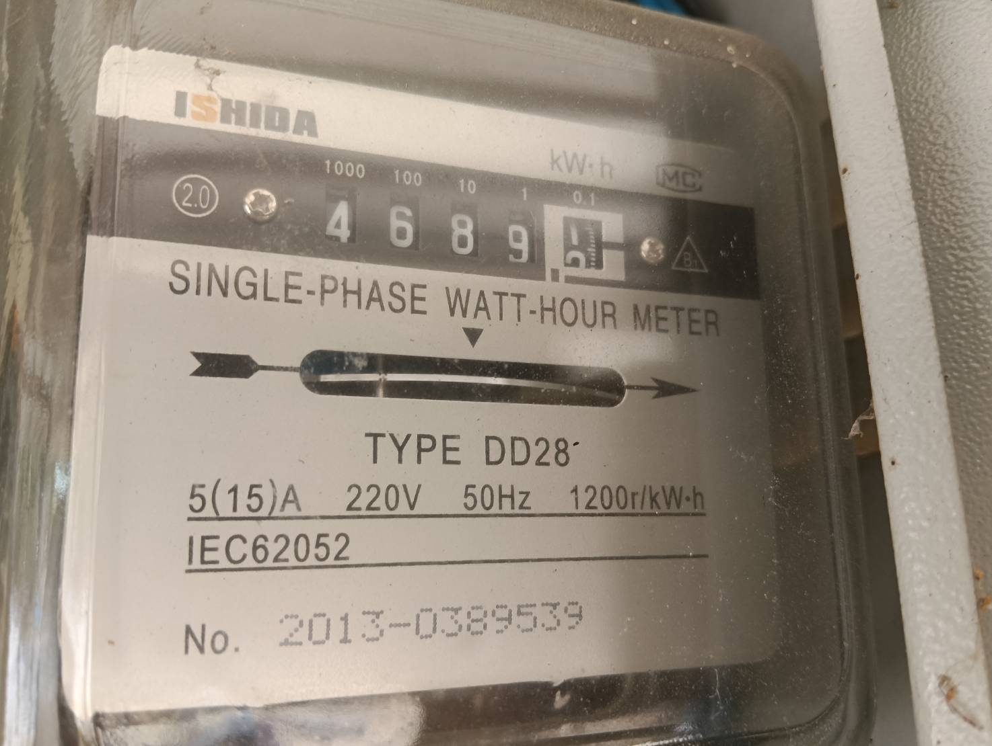
 |  |  | มิเตอร์ไฟบ้านผู้ใหญ่ เดือน มกราคม 2569

 |  |  | 1/1/2569 | 2/2/2569
 |  |  | 3905 | 4689 | 784 | 7 | 5,488.00

 | มิเตอร์ไฟฟ้า บจ. บ้านวิดาภา พลาซ่า กรุ๊ป เลขที่ 9/19 |  | 30/12/68 | 30/01/69 | ใช้ไป | ราคา/หน่วย | คิดเป็นเงิน | Vat7% | ยอดรวม
V-G1 | บริษัท อัมรินทร์ไทยเบฟเวอเรจ จำกัด | อัมรินทร์ | 8665 | 8984 | 319
 | เดือน ม.ค.69 ชำระเกินมา 2,164.61 บาท คำนวณเป็นค่าไฟ |  | 8665 | 8954 | 289 | 7.00 | 2,023.00 | 141.61 | 2,164.61
 | หักออกจากยอดแจ้งหนี้ ก.พ.69 |  | 8954 | 8984 | 30 | 7.00 | 210.00 | 14.70 | 224.70
 |  |  | 8665 | 8984 | 319 | 7.00 | 2,233.00 | 156.31 | 2,389.31

 |  |  | 30/07/68 | 31/08/68 | ใช้ไป | ราคา/หน่วย | คิดเป็นเงิน | Vat7% | ยอดรวม
F-D1 | นายศราวุฒิ อิสโรสกุล (30/8 ชำระเกิน 1,065.57 คำนวณเป็นค่าไฟ) | ชานมมอมัส | 62249 | 63037 | 788 | 7.00 | 5,516.00
 | เดือน ส.ค.68 ชำระเกินมา 1,065.57 บาท คำนวณเป็นค่าไฟ จ่าย 30/8/68 |  | 62249 | 62391 | 142.265 | 7.00 | 995.85 | 69.71 | 1,065.57
 | หักออกจากยอดแจ้งหนี้ ก.ย.68 เหลือยอดแจ้งหนี้ เดือน ก.ย.68 |  | 62391 | 63037 | 645.735 | 7.00 | 4,520.15 | 316.41 | 4,836.56
 |  |  | 62249 | 63037 | 788 | 7.00 | 5,516.00 | 386.12 | 5,902.12

 | มิเตอร์ไฟฟ้า บจ. บ้านวิดาภา พลาซ่า กรุ๊ป เลขที่ 9/10-11 |  | ปัจจุบันไม่ได้เรียกเก็บ (รายได้วิสด้า เรื่องภาษี)
 | หจก.มีบุญ จ่าย วิสด้า |  | 29/09/68 | 31/10/68 | ใช้ไป | ราคา/หน่วย (ต้นทุน) | คิดเป็นเงิน | ยอดรวม
F-A1 | นางสาวอัซรี่ย์นี การีนา | ร้านจิงหยวนหมาล่า | 83370 | 86056 | 2,686 | 4.80 | 12,892.80
F-B1 | คุณกมลชนก เทพอินทร์ | ไข่หวานบ้านซูชิ | 20815 | 22256 | 1,441 | 4.80 | 6,916.80 | 19,809.60
 | บจก.วี มาร์เก็ต จ่าย วิสด้า |  | 29/09/68 | 31/10/68 | ใช้ไป | ราคา/หน่วย (ต้นทุน) | คิดเป็นเงิน
 | บริษัท มิสเตอร์ ดี.ไอ.วาย.(กรุงเทพ) | MR.DI.Y. | 31833 | 41916 | 10,083 | 4.80 | 48,398.40
 | Food Park (P1-P8) | รวม |  |  | 1,154 | 4.80 | 5,539.20 | 53,937.60
 |  |  |  |  |  | รวมเลขที่ 9/10-11 |  | 73,747.20
 | มิเตอร์ไฟฟ้า บจ. บ้านวิดาภา พลาซ่า กรุ๊ป เลขที่ 9/14 |  | ปัจจุบันไม่ได้เรียกเก็บ (รายได้วิสด้า เรื่องภาษี)
 | บจก.วี มาร์เก็ต จ่าย วิสด้า |  | 29/09/68 | 31/10/68 | ใช้ไป | ราคา/หน่วย (ต้นทุน) | คิดเป็นเงิน
 | นายกฤษฎา วิถีพาณิชย์ (ใช้ไฟ Visda เลขที่ 9/14) | สนามเทนนิส | 11011 | 13900 | 2,889 | 4.80 | 13,867.20 | 13,867.20
 |  |  |  |  |  | รวม มีบุญ+วีมาเก็ต |  | 87,614.40
 |  |  | เลขที่ใช้ไฟ 9/10-11, 9/14, 9/17, 9/19 |  |  | รวมทั้งสิ้น 3 บริษัท |  | 170,277.40

 | มิเตอร์ไฟฟ้า บจ. วี มาเก็ต (2018) |  | 30/12/68 | 30/01/69 | ใช้ไป | ราคา/หน่วย | คิดเป็นเงิน | Vat7% | ยอดรวม
F-D7 | หจก.สองตอ สะดวกซัก |  | 6261 | 6828 | 567
 | เดือน ม.ค.69 ชำระเกินมา 88.81 บาท คำนวณเป็นค่าไฟ |  | 6261 | 6273 | 11.857 | 7.00 | 83.00 | 5.81 | 88.81
 | หักออกจากยอดแจ้งหนี้ ก.พ.69 |  | 6273 | 6828 | 555.143 | 7.00 | 3,886.00 | 272.02 | 4,158.02
 |  |  | 6261 | 6828 | 567 | 7.00 | 3,969.00 | 277.83 | 4,246.83

ฟฟ ก.พ.69
THE VISDA PARK/V FOOD MARKET ค่าไฟฟ้า เดือน กุมภาพันธ์ 2569 (แจ้งหนี้ มี.ค.69)
รหัส | บริษัท บ้านวิดาภา พลาซ่า กรุ๊ป จำกัด |  | มิเตอร์ไฟฟ้า บริษัท บ้านวิดาภา พลาซ่า กรุ๊ป จำกัด 9/10-11,14
 |  |  | 30/1/69 | 27/2/69 | ใช้ไป | ราคา/หน่วย | คิดเป็นเงิน
V-AA | น.ส.ลักษณพร กูลเสือ | ร้านสะดวกรีด | 18090 | 18189 | 99 | 7.00 | 693.00 | เริ่มจดมิเตอร์ 19/12/68
V-A | หจก.วี ซุปเปอร์ กรีน | มอเตอร์ไซค์ไฟฟ้า | 3058 | 3133 | 75 | 7.00 | 525.00
V-A1 | บริษัท อูมาอิ เจแปนฟู้ด จำกัด | อูมาอิ | 61931 | 65764 | 3,833 | 7.00 | 26,831.00 | เก็บ 25,000 ถึง 30/9/69
V-B1 | ว่าง | ว่าง | 40448 | 40448 | - | 7.00 | -
V-C1 | หจก.สามเราสังคม | เบลลีนี่ | 27500 | 31833 | 4,333 | 5.50 | 23,831.50
V-D1 | คุณอุธาร จันทร์มล | ละมุนแฮร์ | 23378 | 23629 | 251 | 7.00 | 1,757.00
V-D2 | คุณคำปุ่น วิเศษวุฒิ | ณารานวดแผนไทย | 30211 | 30466 | 255 | 7.00 | 1,785.00 | อนุมัติลดค่าเช่าเหลือ 15,000/เดือน ช่วงรอเซ้งร้าน 3 เดือน ธ.ค.68-ก.พ.69
V-D3 |  |  | 2853 | 2908 | 55 | 7.00 | 385.00
V-E1 | บริษัท เอสเค สมายล์ จำกัด | ไปรษณีย์ไทย | 27598 | 28183 | 585 | 7.00 | 4,095.00
V-E2 |  |  | 12468 | 12659 | 191 | 7.00 | 1,337.00
V-F | นางสาวชฎาพร ประสานศักดิ์ (เลขที่ 9/14) | ร้านณนนท์ของเก่าโบราณ | 595 | 1240 | 645 | 7.00 | 4,515.00 | 4515
V-F1 | บริษัท อะลูกะ รีโวลูชั่น จำกัด | ALUKAH CAR CARE | 86793 | 87420 | 627 | 7.00 | 4,389.00

 | รวมสุทธิ |  | รวมจำนวนหน่วยไฟฟ้าของผู้เช่า |  | 10,949.00 |  | 70,143.50
 | Vat 7% |  |  |  |  |  | 4,910.05
 | รวมสุทธิ |  |  |  |  |  | 75,053.55
 | มิเตอร์ไฟฟ้า บจ. บ้านวิดาภา พลาซ่า กรุ๊ป เลขที่ 9/17 |  | 30/1/69 | 27/2/69 | ใช้ไป | ราคา/หน่วย | คิดเป็นเงิน
Tower | บริษัท หรอยหนัด อินเตอร์ฟู้ดส์ จำกัด | C-Kids | 7529 | 9999 | 2,470 | 7.00 | 17,290.00 | มีร้าน C-Kids เริ่มเก็บค่าเช่า 30000/เดือน
 |  |  | 0000 | 0039 | 39 | 7.00 | 273.00

 | รวมสุทธิ |  | รวมจำนวนหน่วย |  | 2,509 |  | 17,563.00
 | Vat 7% |  |  |  |  |  | 1,229.41
 | รวมสุทธิ |  |  |  |  |  | 18,792.41 | มีบุญ |  | 658.00

 | มิเตอร์ไฟฟ้า บจ. บ้านวิดาภา พลาซ่า กรุ๊ป เลขที่ 9/19 |  | 30/1/69 | 27/2/69 | ใช้ไป | ราคา/หน่วย | คิดเป็นเงิน
V-G1 | บริษัท อัมรินทร์ไทยเบฟเวอเรจ จำกัด | อัมรินทร์ | 8984 | 9430 | 446 | 7.00 | 3,122.00 | จ่ายเงิน ส.ค.68 เกินมา 98 บาท **ใช้ตารางด้านล่างคำนวณ**
G ชั้น 1 |  | คาเฟ่ สนามเทนนิส | 19753 | 21397 | 1,644 | 7.00 | 11,508.00 | มิเตอร์ใหม่ เริ่ม 0
V-G2 |  |  | 1187 | 1394 | 207 | 7.00 | 1,449.00
V-G3 | นายกฤษฎา วิถีพาณิชย์ | สนามเทนนิส | 1911 | 1913 | 2 | 7.00 | 14.00 | วันที่ 29/4/68 เลขมิเตอร์ 1461 ใช้ไป 1 หน่วย เท่า มี.ค.68 ยังไม่ได้เริ่มคิดเงิน เริ่ม พ.ค.68
V-G4 |  |  | 10663 | 10905 | 242 | 7.00 | 1,694.00 | เม.ย. 68 มิเตอร์เท่าเดิม
uint G ชั้น 1 | นายพลัฎฐ์ ยงยุทธ | โบสถ์คริตจักร Nenus BangBuaThong | 3134 | 3399 | 265 | 7.00 | 1,855.00 | เริ่มต้นที่ 00322

 | รวมสุทธิ |  | รวมจำนวนหน่วย |  | 2,806 |  | 19,642.00
 | Vat 7% |  |  |  |  |  | 1,374.94
 | รวมสุทธิ |  |  |  |  |  | 21,016.94 | มีบุญ |  | 26,222.00
 |  |  | ยอดเรียกเก็บค่าไฟ Visda (ก่อน Vat) รวม |  |  |  | 107,348.50 | V market (Visda) |  | 75,292.00
 |  |  |  |  |  |  |  |  |  | 101,514.00
รหัส | บริษัท วีมาเก็ต (2018) จำกัด |  | มิเตอร์ไฟฟ้า บริษัท วี มา เก็ต (2018) จำกัด 8/3 8/6 7/3 |  |  |  |  | 645.74
 |  |  | 30/1/69 | 27/2/69 | ใช้ไป | ราคา/หน่วย | คิดเป็นเงิน
F-C1 | คุณปิยาภรณ์ พิกุลทอง | Smart Profif Academy | 60341 | 62556 | 2,215 | 7.00 | 15,505.00 | เริ่มสัญญา 1/9/68 จ่ายภายใน 20/9/68
F-C2 | ว่าง | ว่าง | 91370 | 91370 | - | 7.00 | - | จุ่มแล้วรวย ครบสัญญา ก.ย.68 (จ่ายครบ)ออก 31/8/68 จ่ายเงินประกันคืน
F-D1 | นายศราวุฒิ อิสโรสกุล | ชานมมอมัส | 65194 | 65258 | 64 | 7.00 | 448.00 | คุณฮ้งอนุมัติลดค่าเช่า 20% 3 เดือน ส.ค.-ต.ค.68 จาก 13200 เหลือ 10,560
F-D2 | นางสาวภิม ศิลป์ภูผา | Fern.Cast Away. Yoga | 8248 | 8248 | - | 7.00 | - | เริ่มสัญญา/เก็บเงิน 1/3/69 ค่าไฟแจ้งเก็บ เม.ย.69
F-D3 | ว่าง | ว่าง | 8353 | 8353 | - | 7.00 | - | ค้างเดือน มิ.ย. ขอชำระวันที่ 5/8/68 ย้ายออกก่อนกำหนดไม่คืนเงินประกัน
F-D4 | นายมานิต เจริญศรี | Daily Hair Salon | 6818 | 6819 | - | 7.00 | - | เริ่มสัญญา/เก็บเงิน 15/3/69
F-D5/6 | คุณวรรณนิสา เจียรไพศาลเจริญ | พุงพุ้ย | 32225 | 33654 | 1,429 | 5.00 | 7,145.00
F-D7 | คุณนฤมล เขียวแกร (สองตอ สะดวกซัก) | ร้านสะดวกซัก | 6828 | 7332 | 504 | 7.00 | 3,528.00 |  | ค่าเช่า 20,000.00
F-D8 | ว่าง | ว่าง | 7679 | 7679 | - | 7.00 | -
F-E | บริษัท มิสเตอร์ ดี.ไอ.วาย.(กรุงเทพ) | ค่าไฟป้าย Towersign |  |  | - | 7.00 | 2,000.00 | วางบิลทันทีก่อนสิ้นเดือน
 | สถานีชาร์จแบตรถยนต์ไฟฟ้า | สถานีชาร์จ CS | 5189 | 5602 | 413 | 4.48 | 1,850.24 | จดวันที่ 2/1/69 ราคาต้นทุน
F-F1 | บริษัท สยามออโต้แบคส์ จำกัด | AUTOBACS | 61127 | 63118 | 1,991 | 7.00 | 13,937.00 | จดวันที่ 29/9/68 วางบิลทันทีก่อนสิ้นเดือน
F-T | นายกฤษฎา วิถีพาณิชย์ (ใช้ไฟ Visda เลขที่ 9/14) | สนามเทนนิส | 20416 | 22086 | 1,670 | 7.00 | 11,690.00 | มิเตอร์ใหม่ เริ่ม 0
F-G | ว่าง | ว่าง (ร้านริมนา) | 11384 | 11384 | - |  |  | 0 | 0
 |  | ว่าง | 2930 | 2930 | - | 7.00
F-G1 | คุณเพชรนภา เนตรหาญ | The Desert Fox | 23676 | 24643 | 967 | 7.00 | 6,769.00
 | รวมสุทธิ |  | รวมจำนวนหน่วยไฟฟ้าของผู้เช่า |  | 9,253 |  | 62,872.24
 | Vat 7% |  |  |  |  |  | 4,401.06
 | รวมสุทธิ |  |  |  |  |  | 67,273.30

รหัส | บริษัท วีมาเก็ต (2018) จำกัด |  | มิเตอร์ไฟฟ้า ของ วิสด้า
 |  |  | 30/1/69 | 27/2/69 | ใช้ไป | ราคา/หน่วย | คิดเป็นเงิน
DI.Y. | บริษัท มิสเตอร์ ดี.ไอ.วาย.(กรุงเทพ) | MR.DI.Y. | 66574 | 75660 | 9,086 | 7.00 | 63,602.00 | จดวันที่ 31/10/68 วางบิลทันทีก่อนสิ้นเดือน
 |  |  |  |  | - | 7.00 | - | 63,602.00
 | V FOOD PARK
p1 | นางสาวมาลิน อินทร์ขำ | ร้าน ข้าวขาหมู/ส้มตำ | 3425 | 3481 | 56 | 7.00 | 392.00 | เปิดวันแรก 30/10/68 จดมิเตอร์ 31/10/68 เลข 3236
p2 | นางสาวมาลิน อินทร์ขำ | ร้านผัดไท หอยทอด | 1652 | 1690 | 38 | 7.00 | 266.00 | ลินลี่เริ่มขายผัดไทหอยทอด วันที่ 8/1/68 ฟรี 30 วัน เริ่มคิดค่าเช่า 7-28/2/69 รวม 22 วัน 2,200 เลขมิเตอร์จดวันที่ 30/1/69 เลข 1652
p3 | นางสาวมาลิน อินทร์ขำ | ร้านลูกชิ้นทอด | 1456 | 1457 | 1 | 7.00 | 7.00 | เปิดร้าน ศุกร์ที่ 28/3/68
p4 | นางสาวดลพร สุขีชล | ร้านน้ำ | 6903 | 7277 | 374 | 7.00 | 2,618.00 | ขายถึง 30/6/68 จดไฟ 1/7/68 ให้ร้านลินลี่เช่าช่วง
p5 | นางสาวลินดา ทองศรี | โจ๊กบางกอก | 5551 | 5621 | 70 | 7.00 | 490.00
p6 | นางสาวอรทัย สันทนาประสิทธิ์ | ก๋วยเตี่ยวไก่มะระ | 5330 | 5424 | 94 | 7.00 | 658.00
p7 | นางสาวมาลิน อินทร์ขำ | อาหารตามสั่ง | 13857 | 14216 | 359 | 7.00 | 2,513.00
p8 | นางสาวมาลิน อินทร์ขำ | อาหารตามสั่ง | 2421 | 2604 | 183 | 7.00 | 1,281.00
 |  |  |  |  | - |  | -
 | รวมสุทธิ |  | รวมจำนวนหน่วยไฟฟ้าของผู้เช่า |  | 1,175 |  | 71,827.00
 | Vat 7% |  |  |  |  |  | 5,027.89
 | รวมสุทธิ |  |  |  |  |  | 76,854.89
รหัส | หจก มีบุญ |  | มิเตอร์ไฟฟ้า ของ วิสด้า
 |  |  | 30/1/69 | 27/2/69 | ใช้ไป | ราคา/หน่วย | คิดเป็นเงิน
 | บริษัท ซีพีออลล์ จำกัด (มหาชน) | seven-eleven |  |  |  |  |  | มีมิเตอร์เอง
F-A1 | นางสาวอัซรี่ย์นี การีนา | ร้านจิงหยวนหม่าล่า | 92963 | 95393 | 2,430 | 7.00 | 17,010.00
F-B1 | คุณกมลชนก เทพอินทร์ | ไข่หวานบ้านซูชิ | 26115 | 27431 | 1,316 | 7.00 | 9,212.00
 | รวมสุทธิ |  | รวมจำนวนหน่วยไฟฟ้าของผู้เช่า |  | 3,746 |  | 26,222.00
 | Vat 0% |  |  |  |  |  | -
 | รวมสุทธิ |  |  |  |  |  | 26,222.00 | 15,677.00 | 75249.6
 |  |  |  |  |  |  |  |  | 165,035.10
 |  |  | 29/11/2567 | 28/12/2567
 | น้อยกว่า 499 หน่วย คิด 8 บาท | ค่าไฟเครื่องปั๊มน้ำ บ้านผู้ใหญ่ | 226 | 872 | 646 | 7.00 | 4,522.00
 | 500หน่วย ขึ้นไป คิด 7 บาท

 |  |  | 28/12/2567 | 31/01/2568
 |  |  | 872 | 1746 | 874 | 7.00 | 6,118.00

 |  |  | มิเตอร์ไฟบ้านผู้ใหญ่ เดือน กุมภาพันธ์ 2568

 |  |  | 31/01/68 | 3/03/68 | ใช้ไป | ต่อหน่วย | จำนวนเงิน

 |  |  | 1746 | 2425 | 679 | 7.00 | 4,753.00

 |  |  | มิเตอร์ไฟบ้านผู้ใหญ่ เดือน มีนาคม 2568

 |  |  | 03/03/68 | 3/04/68 | ใช้ไป | ต่อหน่วย | จำนวนเงิน

 |  |  | 2425 | 3095 | 670 | 7.00 | 4,690.00

 |  |  | มิเตอร์ไฟบ้านผู้ใหญ่ เดือน เมษายน 2568

 |  |  | 3/04/68 | 3/05/68 | ใช้ไป | ต่อหน่วย | จำนวนเงิน

 |  |  | 3095 | 3628 | 533 | 7.00 | 3,731.00

 |  |  | พฤษภาคม - มิถุนายน 2568 ไม่มียอด เนื่องจากฝนตก ไม่ได้ใช้ปั๊มน้ำ
 |  |  | 244166 | ไม่ได้ใช้น้ำ

 |  |  | มิเตอร์ไฟบ้านผู้ใหญ่ เดือน ธันวาคม 2568

 |  |  | 5/6/68 | 1/1/2569
 |  |  | 3628 | 3905 | 277 | 8 | 2,216.00

 |  |  | มิเตอร์ไฟบ้านผู้ใหญ่ เดือน มกราคม 2569

 |  |  | 1/1/2569 | 2/2/2569
 |  |  | 3905 | 4689 | 784 | 7 | 5,488.00

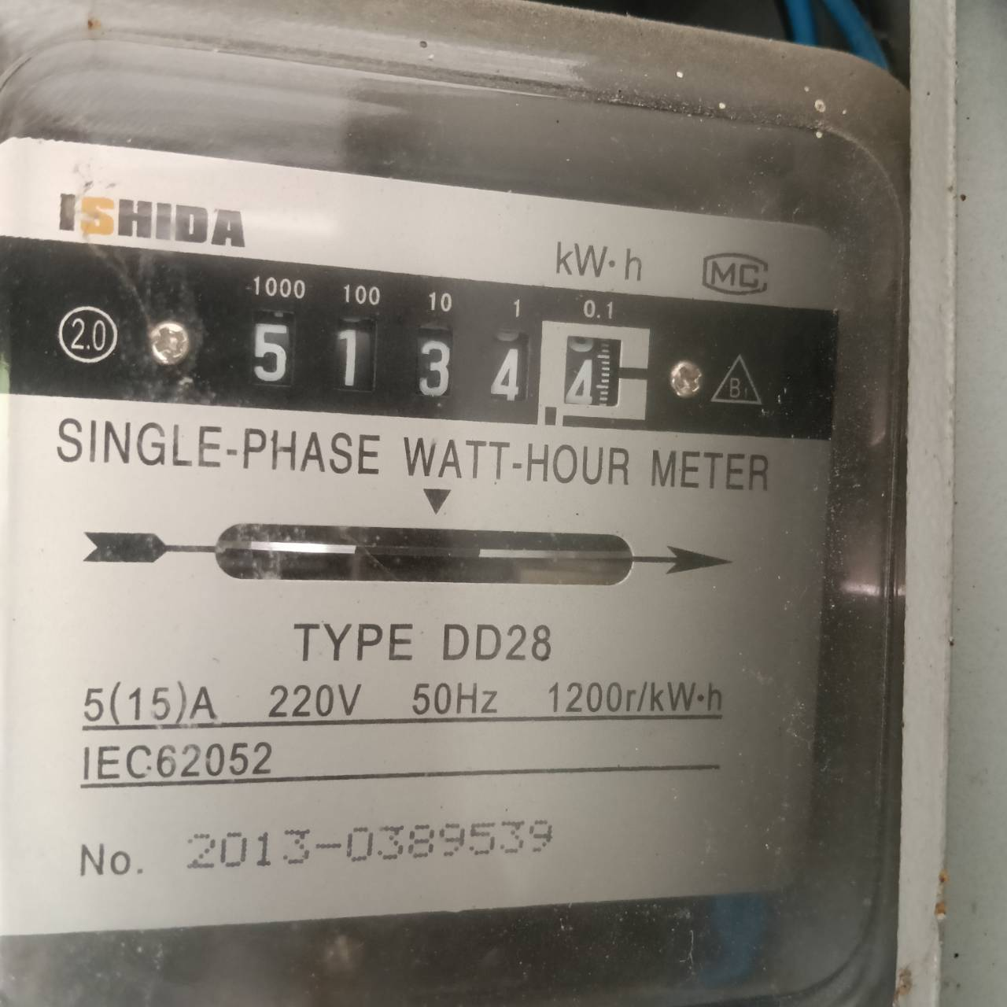
 |  |  | มิเตอร์ไฟบ้านผู้ใหญ่ เดือน มกราคม 2569

 |  |  | 2/2/2569 | 27/2/2569
 |  |  | 4689 | 5134 | 445 | 8 | 3,560.00

 | มิเตอร์ไฟฟ้า บจ. บ้านวิดาภา พลาซ่า กรุ๊ป เลขที่ 9/19 |  | 30/12/68 | 30/01/69 | ใช้ไป | ราคา/หน่วย | คิดเป็นเงิน | Vat7% | ยอดรวม
V-G1 | บริษัท อัมรินทร์ไทยเบฟเวอเรจ จำกัด | อัมรินทร์ | 8665 | 8984 | 319
 | เดือน ม.ค.69 ชำระเกินมา 2,164.61 บาท คำนวณเป็นค่าไฟ |  | 8665 | 8954 | 289 | 7.00 | 2,023.00 | 141.61 | 2,164.61
 | หักออกจากยอดแจ้งหนี้ ก.พ.69 |  | 8954 | 8984 | 30 | 7.00 | 210.00 | 14.70 | 224.70
 |  |  | 8665 | 8984 | 319 | 7.00 | 2,233.00 | 156.31 | 2,389.31

 |  |  | 30/07/68 | 31/08/68 | ใช้ไป | ราคา/หน่วย | คิดเป็นเงิน | Vat7% | ยอดรวม
F-D1 | นายศราวุฒิ อิสโรสกุล (30/8 ชำระเกิน 1,065.57 คำนวณเป็นค่าไฟ) | ชานมมอมัส | 62249 | 63037 | 788 | 7.00 | 5,516.00
 | เดือน ส.ค.68 ชำระเกินมา 1,065.57 บาท คำนวณเป็นค่าไฟ จ่าย 30/8/68 |  | 62249 | 62391 | 142.265 | 7.00 | 995.85 | 69.71 | 1,065.57
 | หักออกจากยอดแจ้งหนี้ ก.ย.68 เหลือยอดแจ้งหนี้ เดือน ก.ย.68 |  | 62391 | 63037 | 645.735 | 7.00 | 4,520.15 | 316.41 | 4,836.56
 |  |  | 62249 | 63037 | 788 | 7.00 | 5,516.00 | 386.12 | 5,902.12

 | มิเตอร์ไฟฟ้า บจ. บ้านวิดาภา พลาซ่า กรุ๊ป เลขที่ 9/10-11 |  | ปัจจุบันไม่ได้เรียกเก็บ (รายได้วิสด้า เรื่องภาษี)
 | หจก.มีบุญ จ่าย วิสด้า |  | 29/09/68 | 31/10/68 | ใช้ไป | ราคา/หน่วย (ต้นทุน) | คิดเป็นเงิน | ยอดรวม
F-A1 | นางสาวอัซรี่ย์นี การีนา | ร้านจิงหยวนหมาล่า | 83370 | 86056 | 2,686 | 4.80 | 12,892.80
F-B1 | คุณกมลชนก เทพอินทร์ | ไข่หวานบ้านซูชิ | 20815 | 22256 | 1,441 | 4.80 | 6,916.80 | 19,809.60
 | บจก.วี มาร์เก็ต จ่าย วิสด้า |  | 29/09/68 | 31/10/68 | ใช้ไป | ราคา/หน่วย (ต้นทุน) | คิดเป็นเงิน
 | บริษัท มิสเตอร์ ดี.ไอ.วาย.(กรุงเทพ) | MR.DI.Y. | 31833 | 41916 | 10,083 | 4.80 | 48,398.40
 | Food Park (P1-P8) | รวม |  |  | 1,175 | 4.80 | 5,640.00 | 54,038.40
 |  |  |  |  |  | รวมเลขที่ 9/10-11 |  | 73,848.00
 | มิเตอร์ไฟฟ้า บจ. บ้านวิดาภา พลาซ่า กรุ๊ป เลขที่ 9/14 |  | ปัจจุบันไม่ได้เรียกเก็บ (รายได้วิสด้า เรื่องภาษี)
 | บจก.วี มาร์เก็ต จ่าย วิสด้า |  | 29/09/68 | 31/10/68 | ใช้ไป | ราคา/หน่วย (ต้นทุน) | คิดเป็นเงิน
 | นายกฤษฎา วิถีพาณิชย์ (ใช้ไฟ Visda เลขที่ 9/14) | สนามเทนนิส | 11011 | 13900 | 2,889 | 4.80 | 13,867.20 | 13,867.20
 |  |  |  |  |  | รวม มีบุญ+วีมาเก็ต |  | 87,715.20
 |  |  | เลขที่ใช้ไฟ 9/10-11, 9/14, 9/17, 9/19 |  |  | รวมทั้งสิ้น 3 บริษัท |  | 195,063.70

 | มิเตอร์ไฟฟ้า บจ. วี มาเก็ต (2018) |  | 30/12/68 | 30/01/69 | ใช้ไป | ราคา/หน่วย | คิดเป็นเงิน | Vat7% | ยอดรวม
F-D7 | หจก.สองตอ สะดวกซัก |  | 6261 | 6828 | 567
 | เดือน ม.ค.69 ชำระเกินมา 88.81 บาท คำนวณเป็นค่าไฟ |  | 6261 | 6273 | 11.857 | 7.00 | 83.00 | 5.81 | 88.81
 | หักออกจากยอดแจ้งหนี้ ก.พ.69 |  | 6273 | 6828 | 555.143 | 7.00 | 3,886.00 | 272.02 | 4,158.02
 |  |  | 6261 | 6828 | 567 | 7.00 | 3,969.00 | 277.83 | 4,246.83

ฟฟ มี.ค.69
THE VISDA PARK/V FOOD MARKET ค่าไฟฟ้า เดือน มีนาคม 2569 (แจ้งหนี้ เม.ย.69)
รหัส | บริษัท บ้านวิดาภา พลาซ่า กรุ๊ป จำกัด |  | มิเตอร์ไฟฟ้า บริษัท บ้านวิดาภา พลาซ่า กรุ๊ป จำกัด 9/10-11,14
 |  |  | 27/2/69 | 30/3/69 | ใช้ไป | ราคา/หน่วย | คิดเป็นเงิน
V-AA | น.ส.ลักษณพร กูลเสือ | ร้านสะดวกรีด | 18189 | 18325 | 136 | 7.00 | 952.00 | เริ่มจดมิเตอร์ 19/12/68
V-A | หจก.วี ซุปเปอร์ กรีน | มอเตอร์ไซค์ไฟฟ้า | 3133 | 3250 | 117 | 7.00 | 819.00
V-A1 | บริษัท อูมาอิ เจแปนฟู้ด จำกัด | อูมาอิ | 65764 | 71106 | 5,342 | 7.00 | 37,394.00 | เก็บ 25,000 ถึง 30/9/69
V-B1 | ว่าง | ว่าง | 40448 | 40448 | - | 7.00 | -
V-C1 | หจก.สามเราสังคม | เบลลีนี่ | 31833 | 37034 | 5,201 | 5.50 | 28,605.50
V-D1 | คุณอุธาร จันทร์มล | ละมุนแฮร์ | 23629 | 23970 | 341 | 7.00 | 2,387.00
V-D2 | คุณคำปุ่น วิเศษวุฒิ | ณารานวดแผนไทย | 30466 | 30759 | 293 | 7.00 | 2,051.00 | อนุมัติลดค่าเช่าเหลือ 15,000/เดือน ช่วงรอเซ้งร้าน 3 เดือน ธ.ค.68-ก.พ.69
V-D3 |  |  | 2908 | 2973 | 65 | 7.00 | 455.00
V-E1 | บริษัท เอสเค สมายล์ จำกัด | ไปรษณีย์ไทย | 28183 | 28738 | 555 | 7.00 | 3,885.00
V-E2 |  |  | 12659 | 12896 | 237 | 7.00 | 1,659.00
V-F | นางสาวชฎาพร ประสานศักดิ์ (เลขที่ 9/14) | ร้านณนนท์ของเก่าโบราณ | 1240 | 1929 | 689 | 7.00 | 4,823.00 | 4823
V-F1 | บริษัท อะลูกะ รีโวลูชั่น จำกัด | ALUKAH CAR CARE | 87420 | 88072 | 652 | 7.00 | 4,564.00

 | รวมสุทธิ |  | รวมจำนวนหน่วยไฟฟ้าของผู้เช่า |  | 13,628.00 |  | 87,594.50
 | Vat 7% |  |  |  |  |  | 6,131.62
 | รวมสุทธิ |  |  |  |  |  | 93,726.12
 | มิเตอร์ไฟฟ้า บจ. บ้านวิดาภา พลาซ่า กรุ๊ป เลขที่ 9/17 |  | 27/2/69 | 30/3/69 | ใช้ไป | ราคา/หน่วย | คิดเป็นเงิน
Tower | บริษัท หรอยหนัด อินเตอร์ฟู้ดส์ จำกัด | C-Kids | 0039 | 3230 | 3,191 | 7.00 | 22,337.00 | มีร้าน C-Kids เริ่มเก็บค่าเช่า 30000/เดือน
 |  |  |  |  |  |  | -

 | รวมสุทธิ |  | รวมจำนวนหน่วย |  | 3,191 |  | 22,337.00
 | Vat 7% |  |  |  |  |  | 1,563.59
 | รวมสุทธิ |  |  |  |  |  | 23,900.59 | มีบุญ |  | 791.00

 | มิเตอร์ไฟฟ้า บจ. บ้านวิดาภา พลาซ่า กรุ๊ป เลขที่ 9/19 |  | 27/2/69 | 30/3/69 | ใช้ไป | ราคา/หน่วย | คิดเป็นเงิน
V-G1 | บริษัท อัมรินทร์ไทยเบฟเวอเรจ จำกัด | อัมรินทร์ | 9430 | 9559 | 129 | 7.00 | 903.00 | จ่ายเงิน ส.ค.68 เกินมา 98 บาท **ใช้ตารางด้านล่างคำนวณ**
G ชั้น 1 |  | คาเฟ่ สนามเทนนิส | 21397 | 23572 | 2,175 | 7.00 | 15,225.00 | มิเตอร์ใหม่ เริ่ม 0
V-G2 |  |  | 1394 | 1668 | 274 | 7.00 | 1,918.00
V-G3 | นายกฤษฎา วิถีพาณิชย์ | สนามเทนนิส | 1913 | 1915 | 2 | 7.00 | 14.00 | วันที่ 29/4/68 เลขมิเตอร์ 1461 ใช้ไป 1 หน่วย เท่า มี.ค.68 ยังไม่ได้เริ่มคิดเงิน เริ่ม พ.ค.68
V-G4 |  |  | 10905 | 11256 | 351 | 7.00 | 2,457.00 | เม.ย. 68 มิเตอร์เท่าเดิม
uint G ชั้น 1 | นายพลัฎฐ์ ยงยุทธ | โบสถ์คริตจักร Nenus BangBuaThong | 3399 | 3794 | 395 | 7.00 | 2,765.00 | เริ่มต้นที่ 00322

 | รวมสุทธิ |  | รวมจำนวนหน่วย |  | 3,326 |  | 23,282.00
 | Vat 7% |  |  |  |  |  | 1,629.74
 | รวมสุทธิ |  |  |  |  |  | 24,911.74 | มีบุญ |  | 31,535.00
 |  |  | ยอดเรียกเก็บค่าไฟ Visda (ก่อน Vat) รวม |  |  |  | 133,213.50 | V market (Visda) |  | 94,647.00
 |  |  |  |  |  |  |  |  |  | 126,182.00
รหัส | บริษัท วีมาเก็ต (2018) จำกัด |  | มิเตอร์ไฟฟ้า บริษัท วี มา เก็ต (2018) จำกัด 8/3 8/6 7/3 |  |  |  |  | 645.74
 |  |  | 27/2/69 | 30/3/69 | ใช้ไป | ราคา/หน่วย | คิดเป็นเงิน
F-C1 | คุณปิยาภรณ์ พิกุลทอง | Smart Profif Academy | 62556 | 65490 | 2,934 | 7.00 | 20,538.00 | เริ่มสัญญา 1/9/68 จ่ายภายใน 20/9/68
F-C2 | ว่าง | ว่าง | 91370 | 91370 | - | 7.00 | - | จุ่มแล้วรวย ครบสัญญา ก.ย.68 (จ่ายครบ)ออก 31/8/68 จ่ายเงินประกันคืน
F-D1 | ว่าง | ว่าง | 65258 | 65280 | 22 |  | - | คุณฮ้งอนุมัติลดค่าเช่า 20% 3 เดือน ส.ค.-ต.ค.68 จาก 13200 เหลือ 10,560
F-D2 | นางสาวภิม ศิลป์ภูผา | Fern.Cast Away. Yoga | 8248 | 8399 | 151 | 7.00 | 1,057.00 | เริ่มสัญญา/เก็บเงิน 1/3/69
F-D3 | ว่าง | ว่าง | 8353 | 8353 | - | 7.00 | - | ค้างเดือน มิ.ย. ขอชำระวันที่ 5/8/68 ย้ายออกก่อนกำหนดไม่คืนเงินประกัน
F-D4 | นายมานิต เจริญศรี | Daily Hair Salon | 6872 | 7208 | 336 | 7.00 | 2,352.00 | เริ่มสัญญา/เก็บเงิน 15/3/69 มิเตอร์ไฟเริ่ม 6872
F-D5/6 | คุณวรรณนิสา เจียรไพศาลเจริญ | พุงพุ้ย | 33654 | 35306 | 1,652 | 5.00 | 8,260.00
F-D7 | คุณนฤมล เขียวแกร (สองตอ สะดวกซัก) | ร้านสะดวกซัก | 7332 | 7879 | 547 | 7.00 | 3,829.00 |  | ค่าเช่า 20,000.00
F-D8 | ว่าง | ว่าง | 7679 | 7679 | - | 7.00 | -
F-E | บริษัท มิสเตอร์ ดี.ไอ.วาย.(กรุงเทพ) | ค่าไฟป้าย Towersign |  |  | - | 7.00 | 2,000.00 | วางบิลทันทีก่อนสิ้นเดือน
 | สถานีชาร์จแบตรถยนต์ไฟฟ้า | สถานีชาร์จ CS | 5602 | 6082 | 480 | 4.48 | 2,150.40 | จดวันที่ 2/1/69 ราคาต้นทุน
F-F1 | บริษัท สยามออโต้แบคส์ จำกัด | AUTOBACS | 63118 | 65640 | 2,522 | 7.00 | 17,654.00 | จดวันที่ 29/9/68 วางบิลทันทีก่อนสิ้นเดือน
F-T | นายกฤษฎา วิถีพาณิชย์ (ใช้ไฟ Visda เลขที่ 9/14) | สนามเทนนิส | 22086 | 23895 | 1,809 | 7.00 | 12,663.00 | มิเตอร์ใหม่ เริ่ม 0
F-G | ว่าง | ว่าง (ร้านริมนา) | 11384 | 11384 | - |  |  | 0 | 0
 |  | ว่าง | 2930 | 2930 | - | 7.00
F-G1 | คุณเพชรนภา เนตรหาญ | The Desert Fox | 24643 | 25796 | 1,153 | 7.00 | 8,071.00
 | รวมสุทธิ |  | รวมจำนวนหน่วยไฟฟ้าของผู้เช่า |  | 11,606 |  | 78,574.40
 | Vat 7% |  |  |  |  |  | 5,500.21
 | รวมสุทธิ |  |  |  |  |  | 84,074.61

รหัส | บริษัท วีมาเก็ต (2018) จำกัด |  | มิเตอร์ไฟฟ้า ของ วิสด้า
 |  |  | 27/2/69 | 30/3/69 | ใช้ไป | ราคา/หน่วย | คิดเป็นเงิน
DI.Y. | บริษัท มิสเตอร์ ดี.ไอ.วาย.(กรุงเทพ) | MR.DI.Y. | 75660 | 87372 | 11,712 | 7.00 | 81,984.00 | จดวันที่ 31/10/68 วางบิลทันทีก่อนสิ้นเดือน
 |  |  |  |  | - | 7.00 | - | 81,984.00
 | V FOOD PARK
p1 | นางสาวมาลิน อินทร์ขำ | ร้าน ข้าวขาหมู/ส้มตำ | 3481 | 3546 | 65 | 7.00 | 455.00 | เปิดวันแรก 30/10/68 จดมิเตอร์ 31/10/68 เลข 3236
p2 | นางสาวมาลิน อินทร์ขำ | ร้านผัดไท หอยทอด | 1690 | 1722 | 32 | 7.00 | 224.00 | ลินลี่เริ่มขายผัดไทหอยทอด วันที่ 8/1/68 ฟรี 30 วัน เริ่มคิดค่าเช่า 7-28/2/69 รวม 22 วัน 2,200 เลขมิเตอร์จดวันที่ 30/1/69 เลข 1652
p3 | นางสาวมาลิน อินทร์ขำ | ร้านลูกชิ้นทอด | 1457 | 1468 | 11 | 7.00 | 77.00 | เปิดร้าน ศุกร์ที่ 28/3/68
p4 | นางสาวดลพร สุขีชล | ร้านน้ำ | 7277 | 7655 | 378 | 7.00 | 2,646.00 | ขายถึง 30/6/68 จดไฟ 1/7/68 ให้ร้านลินลี่เช่าช่วง
p5 | นางสาวลินดา ทองศรี | โจ๊กบางกอก | 5621 | 5683 | 62 | 7.00 | 434.00
p6 | นางสาวอรทัย สันทนาประสิทธิ์ | ก๋วยเตี่ยวไก่มะระ | 5424 | 5537 | 113 | 7.00 | 791.00
p7 | นางสาวมาลิน อินทร์ขำ | อาหารตามสั่ง | 14216 | 14639 | 423 | 7.00 | 2,961.00
p8 | นางสาวมาลิน อินทร์ขำ | อาหารตามสั่ง | 2604 | 2806 | 202 | 7.00 | 1,414.00
 |  |  |  |  | - |  | -
 | รวมสุทธิ |  | รวมจำนวนหน่วยไฟฟ้าของผู้เช่า |  | 1,286 |  | 90,986.00
 | Vat 7% |  |  |  |  |  | 6,369.02
 | รวมสุทธิ |  |  |  |  |  | 97,355.02
รหัส | หจก มีบุญ |  | มิเตอร์ไฟฟ้า ของ วิสด้า
 |  |  | 27/2/69 | 30/3/69 | ใช้ไป | ราคา/หน่วย | คิดเป็นเงิน
 | บริษัท ซีพีออลล์ จำกัด (มหาชน) | seven-eleven |  |  |  |  |  | มีมิเตอร์เอง
F-A1 | นางสาวอัซรี่ย์นี การีนา | ร้านจิงหยวนหม่าล่า | 95393 | 98305 | 2,912 | 7.00 | 20,384.00
F-B1 | คุณกมลชนก เทพอินทร์ | ไข่หวานบ้านซูชิ | 27431 | 29024 | 1,593 | 7.00 | 11,151.00
 | รวมสุทธิ |  | รวมจำนวนหน่วยไฟฟ้าของผู้เช่า |  | 4,505 |  | 31,535.00
 | Vat 0% |  |  |  |  |  | -
 | รวมสุทธิ |  |  |  |  |  | 31,535.00 | 19,312.00 | 92697.6
 |  |  |  |  |  |  |  |  | 203,574.10
 |  |  | 29/11/2567 | 28/12/2567
 | น้อยกว่า 499 หน่วย คิด 8 บาท | ค่าไฟเครื่องปั๊มน้ำ บ้านผู้ใหญ่ | 226 | 872 | 646 | 7.00 | 4,522.00
 | 500หน่วย ขึ้นไป คิด 7 บาท

 |  |  | 28/12/2567 | 31/01/2568
 |  |  | 872 | 1746 | 874 | 7.00 | 6,118.00

 |  |  | มิเตอร์ไฟบ้านผู้ใหญ่ เดือน กุมภาพันธ์ 2568

 |  |  | 31/01/68 | 3/03/68 | ใช้ไป | ต่อหน่วย | จำนวนเงิน

 |  |  | 1746 | 2425 | 679 | 7.00 | 4,753.00

 |  |  | มิเตอร์ไฟบ้านผู้ใหญ่ เดือน มีนาคม 2568

 |  |  | 03/03/68 | 3/04/68 | ใช้ไป | ต่อหน่วย | จำนวนเงิน

 |  |  | 2425 | 3095 | 670 | 7.00 | 4,690.00

 |  |  | มิเตอร์ไฟบ้านผู้ใหญ่ เดือน เมษายน 2568

 |  |  | 3/04/68 | 3/05/68 | ใช้ไป | ต่อหน่วย | จำนวนเงิน

 |  |  | 3095 | 3628 | 533 | 7.00 | 3,731.00

 |  |  | พฤษภาคม - มิถุนายน 2568 ไม่มียอด เนื่องจากฝนตก ไม่ได้ใช้ปั๊มน้ำ
 |  |  | 244166 | ไม่ได้ใช้น้ำ

 |  |  | มิเตอร์ไฟบ้านผู้ใหญ่ เดือน ธันวาคม 2568

 |  |  | 5/6/68 | 1/1/2569
 |  |  | 3628 | 3905 | 277 | 8 | 2,216.00

 |  |  | มิเตอร์ไฟบ้านผู้ใหญ่ เดือน มกราคม 2569

 |  |  | 1/1/2569 | 2/2/2569
 |  |  | 3905 | 4689 | 784 | 7 | 5,488.00

 |  |  | มิเตอร์ไฟบ้านผู้ใหญ่ เดือน กุมภาพันธ์ 2569

 |  |  | 3/2/2569 | 27/2/2569
 |  |  | 4689 | 5134 | 445 | 8 | 3,560.00

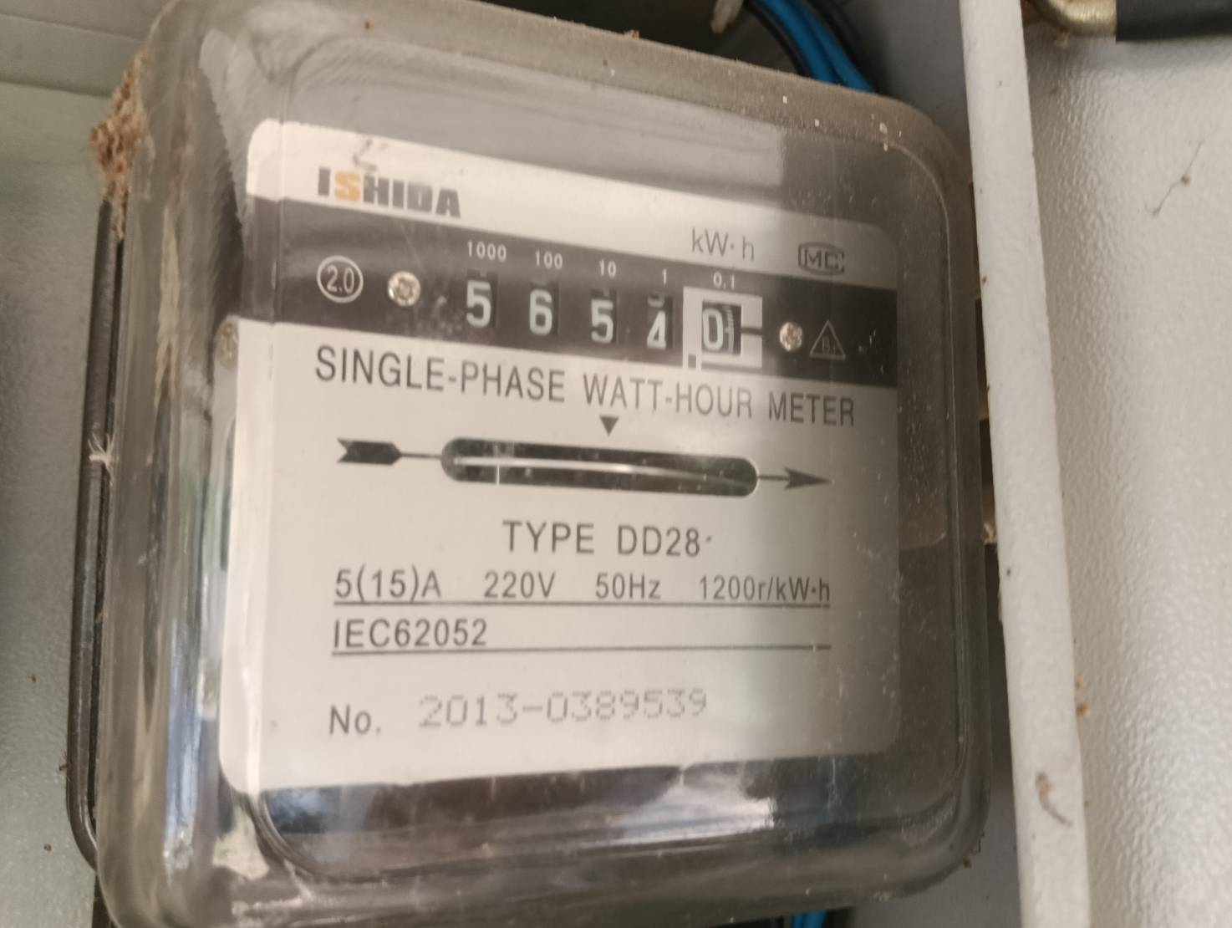
 |  |  | มิเตอร์ไฟบ้านผู้ใหญ่ เดือน มีนาคม 2569

 |  |  | 27/2/2569 | 30/3/2569
 |  |  | 5134 | 5654 | 520 | 7 | 3,640.00

 | มิเตอร์ไฟฟ้า บจ. บ้านวิดาภา พลาซ่า กรุ๊ป เลขที่ 9/19 |  | 30/12/68 | 30/01/69 | ใช้ไป | ราคา/หน่วย | คิดเป็นเงิน | Vat7% | ยอดรวม
V-G1 | บริษัท อัมรินทร์ไทยเบฟเวอเรจ จำกัด | อัมรินทร์ | 8665 | 8984 | 319
 | เดือน ม.ค.69 ชำระเกินมา 2,164.61 บาท คำนวณเป็นค่าไฟ |  | 8665 | 8954 | 289 | 7.00 | 2,023.00 | 141.61 | 2,164.61
 | หักออกจากยอดแจ้งหนี้ ก.พ.69 |  | 8954 | 8984 | 30 | 7.00 | 210.00 | 14.70 | 224.70
 |  |  | 8665 | 8984 | 319 | 7.00 | 2,233.00 | 156.31 | 2,389.31

 |  |  | 30/07/68 | 31/08/68 | ใช้ไป | ราคา/หน่วย | คิดเป็นเงิน | Vat7% | ยอดรวม
F-D1 | นายศราวุฒิ อิสโรสกุล (30/8 ชำระเกิน 1,065.57 คำนวณเป็นค่าไฟ) | ชานมมอมัส | 62249 | 63037 | 788 | 7.00 | 5,516.00
 | เดือน ส.ค.68 ชำระเกินมา 1,065.57 บาท คำนวณเป็นค่าไฟ จ่าย 30/8/68 |  | 62249 | 62391 | 142.265 | 7.00 | 995.85 | 69.71 | 1,065.57
 | หักออกจากยอดแจ้งหนี้ ก.ย.68 เหลือยอดแจ้งหนี้ เดือน ก.ย.68 |  | 62391 | 63037 | 645.735 | 7.00 | 4,520.15 | 316.41 | 4,836.56
 |  |  | 62249 | 63037 | 788 | 7.00 | 5,516.00 | 386.12 | 5,902.12

 | มิเตอร์ไฟฟ้า บจ. บ้านวิดาภา พลาซ่า กรุ๊ป เลขที่ 9/10-11 |  | ปัจจุบันไม่ได้เรียกเก็บ (รายได้วิสด้า เรื่องภาษี)
 | หจก.มีบุญ จ่าย วิสด้า |  | 29/09/68 | 31/10/68 | ใช้ไป | ราคา/หน่วย (ต้นทุน) | คิดเป็นเงิน | ยอดรวม
F-A1 | นางสาวอัซรี่ย์นี การีนา | ร้านจิงหยวนหมาล่า | 83370 | 86056 | 2,686 | 4.80 | 12,892.80
F-B1 | คุณกมลชนก เทพอินทร์ | ไข่หวานบ้านซูชิ | 20815 | 22256 | 1,441 | 4.80 | 6,916.80 | 19,809.60
 | บจก.วี มาร์เก็ต จ่าย วิสด้า |  | 29/09/68 | 31/10/68 | ใช้ไป | ราคา/หน่วย (ต้นทุน) | คิดเป็นเงิน
 | บริษัท มิสเตอร์ ดี.ไอ.วาย.(กรุงเทพ) | MR.DI.Y. | 31833 | 41916 | 10,083 | 4.80 | 48,398.40
 | Food Park (P1-P8) | รวม |  |  | 1,286 | 4.80 | 6,172.80 | 54,571.20
 |  |  |  |  |  | รวมเลขที่ 9/10-11 |  | 74,380.80
 | มิเตอร์ไฟฟ้า บจ. บ้านวิดาภา พลาซ่า กรุ๊ป เลขที่ 9/14 |  | ปัจจุบันไม่ได้เรียกเก็บ (รายได้วิสด้า เรื่องภาษี)
 | บจก.วี มาร์เก็ต จ่าย วิสด้า |  | 29/09/68 | 31/10/68 | ใช้ไป | ราคา/หน่วย (ต้นทุน) | คิดเป็นเงิน
 | นายกฤษฎา วิถีพาณิชย์ (ใช้ไฟ Visda เลขที่ 9/14) | สนามเทนนิส | 11011 | 13900 | 2,889 | 4.80 | 13,867.20 | 13,867.20
 |  |  |  |  |  | รวม มีบุญ+วีมาเก็ต |  | 88,248.00
 |  |  | เลขที่ใช้ไฟ 9/10-11, 9/14, 9/17, 9/19 |  |  | รวมทั้งสิ้น 3 บริษัท |  | 221,461.50

 | มิเตอร์ไฟฟ้า บจ. วี มาเก็ต (2018) |  | 30/12/68 | 30/01/69 | ใช้ไป | ราคา/หน่วย | คิดเป็นเงิน | Vat7% | ยอดรวม
F-D7 | หจก.สองตอ สะดวกซัก |  | 6261 | 6828 | 567
 | เดือน ม.ค.69 ชำระเกินมา 88.81 บาท คำนวณเป็นค่าไฟ |  | 6261 | 6273 | 11.857 | 7.00 | 83.00 | 5.81 | 88.81
 | หักออกจากยอดแจ้งหนี้ ก.พ.69 |  | 6273 | 6828 | 555.143 | 7.00 | 3,886.00 | 272.02 | 4,158.02
 |  |  | 6261 | 6828 | 567 | 7.00 | 3,969.00 | 277.83 | 4,246.83

ฟฟ พ.ค.69
THE VISDA PARK/V FOOD MARKET ค่าไฟฟ้า เดือนพฤษภาคม 2569 (แจ้งหนี้ มิ.ย.69)
รหัส | บริษัท บ้านวิดาภา พลาซ่า กรุ๊ป จำกัด |  | มิเตอร์ไฟฟ้า บริษัท บ้านวิดาภา พลาซ่า กรุ๊ป จำกัด 9/10-11,14
 |  |  | 29/4/69 | 30/5/69 | ใช้ไป | ราคา/หน่วย | คิดเป็นเงิน
V-AA | น.ส.ลักษณพร กูลเสือ | ร้านสะดวกรีด | 18419 | 18419 | - | 7.00 | - | เริ่มจดมิเตอร์ 19/12/68
V-A | หจก.วี ซุปเปอร์ กรีน | มอเตอร์ไซค์ไฟฟ้า | 3400 | 3400 | - | 7.00 | -
V-A1 | บริษัท อูมาอิ เจแปนฟู้ด จำกัด | อูมาอิ | 76339 | 82167 | 5,828 | 7.00 | 40,796.00 | เก็บ 25,000 ถึง 30/9/69
V-B1 | คุณสุธี พูลสิน | แหนมเนืองบ้านก้อย | 41026 | 42521 | 1,495 | 7.00 | 10,465.00 | เริ่ม 18/4/69
V-C1 | หจก.สามเราสังคม | เบลลีนี่ | 42588 | 48487 | 5,899 | 5.50 | 32,444.50
V-D1 | คุณอุธาร จันทร์มล | ละมุนแฮร์ | 24264 | 24567 | 303 | 7.00 | 2,121.00
V-D2 | คุณคำปุ่น วิเศษวุฒิ | ณารานวดแผนไทย | 31096 | 31396 | 300 | 7.00 | 2,100.00 | อนุมัติลดค่าเช่าเหลือ 15,000/เดือน ช่วงรอเซ้งร้าน 3 เดือน ธ.ค.68-ก.พ.69
V-D3 |  |  | 3039 | 3110 | 71 | 7.00 | 497.00
V-E1 | บริษัท เอสเค สมายล์ จำกัด | ไปรษณีย์ไทย | 29381 | 29993 | 612 | 7.00 | 4,284.00
V-E2 |  |  | 13174 | 13447 | 273 | 7.00 | 1,911.00
V-F | นางสาวชฎาพร ประสานศักดิ์ (เลขที่ 9/14) | ร้านณนนท์ของเก่าโบราณ | 2644 | 3287 | 643 | 7.00 | 4,501.00 | 4501
V-F1 | บริษัท อะลูกะ รีโวลูชั่น จำกัด | ALUKAH CAR CARE | 88753 | 89241 | 488 | 7.00 | 3,416.00

 | รวมสุทธิ |  | รวมจำนวนหน่วยไฟฟ้าของผู้เช่า |  | 15,912.00 |  | 102,535.50
 | Vat 7% |  |  |  |  |  | 7,177.49
 | รวมสุทธิ |  |  |  |  |  | 109,712.99
 | มิเตอร์ไฟฟ้า บจ. บ้านวิดาภา พลาซ่า กรุ๊ป เลขที่ 9/17 |  | 29/4/69 | 30/5/69 | ใช้ไป | ราคา/หน่วย | คิดเป็นเงิน
Tower | บริษัท หรอยหนัด อินเตอร์ฟู้ดส์ จำกัด | C-Kids | 6404 | 9489 | 3,085 | 7.00 | 21,595.00 | มีร้าน C-Kids เริ่มเก็บค่าเช่า 30000/เดือน
 |  |  |  |  |  |  | -

 | รวมสุทธิ |  | รวมจำนวนหน่วย |  | 3,085 |  | 21,595.00
 | Vat 7% |  |  |  |  |  | 1,511.65
 | รวมสุทธิ |  |  |  |  |  | 23,106.65 | มีบุญ |  | 875.00

 | มิเตอร์ไฟฟ้า บจ. บ้านวิดาภา พลาซ่า กรุ๊ป เลขที่ 9/19 |  | 29/4/69 | 30/5/69 | ใช้ไป | ราคา/หน่วย | คิดเป็นเงิน
V-G1 | บริษัท อัมรินทร์ไทยเบฟเวอเรจ จำกัด | อัมรินทร์ | 9664 | 9836 | 172 | 7.00 | 1,204.00 | จ่ายเงิน ส.ค.68 เกินมา 98 บาท **ใช้ตารางด้านล่างคำนวณ**
G ชั้น 1 |  | คาเฟ่ สนามเทนนิส | 26289 | 29284 | 2,995 | 7.00 | 20,965.00 | มิเตอร์ใหม่ เริ่ม 0
V-G2 |  |  | 1901 | 1902 | 1 | 7.00 | 7.00
V-G3 | นายกฤษฎา วิถีพาณิชย์ | สนามเทนนิส | 1915 | 1917 | 2 | 7.00 | 14.00 | วันที่ 29/4/68 เลขมิเตอร์ 1461 ใช้ไป 1 หน่วย เท่า มี.ค.68 ยังไม่ได้เริ่มคิดเงิน เริ่ม พ.ค.68
V-G4 |  |  | 11649 | 12007 | 358 | 7.00 | 2,506.00 | เม.ย. 68 มิเตอร์เท่าเดิม
uint G ชั้น 1 | นายพลัฎฐ์ ยงยุทธ | โบสถ์คริตจักร Nenus BangBuaThong | 4155 | 4580 | 425 | 7.00 | 2,975.00 | เริ่มต้นที่ 00322
uint G ชั้น 2 | นายรชต เริ่มยินดี | The visda smash badminton | 00325 | 1121 | 796 | 7.00 | 5,572.00
 |  |  |  |  |  |  | -
 | รวมสุทธิ |  | รวมจำนวนหน่วย |  | 4,749 |  | 33,243.00
 | Vat 7% |  |  |  |  |  | 2,327.01
 | รวมสุทธิ |  |  |  |  |  | 35,570.01 | มีบุญ |  | 31,157.00
 |  |  | ยอดเรียกเก็บค่าไฟ Visda (ก่อน Vat) รวม |  |  |  | 157,373.50 | V market (Visda) |  | 27,608.00
 |  |  |  |  |  |  |  |  |  | 58,765.00
รหัส | บริษัท วีมาเก็ต (2018) จำกัด |  | มิเตอร์ไฟฟ้า บริษัท วี มา เก็ต (2018) จำกัด 8/3 8/6 7/3 |  |  |  |  | 645.74
 |  |  | 29/4/69 | 30/5/69 | ใช้ไป | ราคา/หน่วย | คิดเป็นเงิน
F-C1 | คุณปิยาภรณ์ พิกุลทอง | Smart Profif Academy | 66900 | 68418 | 1,518 | 7.00 | 10,626.00 | เริ่มสัญญา 1/9/68 จ่ายภายใน 20/9/68
F-C2 | ว่าง | ว่าง | 91370 | 91370 | - | 7.00 | - | จุ่มแล้วรวย ครบสัญญา ก.ย.68 (จ่ายครบ)ออก 31/8/68 จ่ายเงินประกันคืน
F-D1 | ว่าง | ว่าง | 65280 | 65280 | - |  | - | คุณฮ้งอนุมัติลดค่าเช่า 20% 3 เดือน ส.ค.-ต.ค.68 จาก 13200 เหลือ 10,560
F-D2 | นางสาวภิม ศิลป์ภูผา | Fern.Cast Away. Yoga | 8474 | 8500 | 26 | 7.00 | 182.00 | เริ่มสัญญา/เก็บเงิน 1/3/69
F-D3 | ว่าง | ว่าง | 8353 | 8353 | - | 7.00 | - | ค้างเดือน มิ.ย. ขอชำระวันที่ 5/8/68 ย้ายออกก่อนกำหนดไม่คืนเงินประกัน
F-D4 | นายมานิต เจริญศรี | Daily Hair Salon | 7873 | 8458 | 585 | 7.00 | 4,095.00 | เริ่มสัญญา/เก็บเงิน 15/3/69 มิเตอร์ไฟเริ่ม 6872
F-D5/6 | คุณวรรณนิสา เจียรไพศาลเจริญ | พุงพุ้ย | 36992 | 38632 | 1,640 | 5.00 | 8,200.00
F-D7 | คุณนฤมล เขียวแกร (สองตอ สะดวกซัก) | ร้านสะดวกซัก | 8363 | 8873 | 510 | 7.00 | 3,570.00 |  | ค่าเช่า 20,000.00
F-D8 | ว่าง | ว่าง | 7679 | 7679 | - | 7.00 | -
F-E | บริษัท มิสเตอร์ ดี.ไอ.วาย.(กรุงเทพ) | ค่าไฟป้าย Towersign |  |  | - | 7.00 | 2,000.00 | วางบิลทันทีก่อนสิ้นเดือน
 | สถานีชาร์จแบตรถยนต์ไฟฟ้า | สถานีชาร์จ CS | 6646 | 7538 | 892 | 4.55 | 4,058.60 | จดวันที่ 2/1/69 ราคาต้นทุน
F-F1 | บริษัท สยามออโต้แบคส์ จำกัด | AUTOBACS | 68597 | 71479 | 2,882 | 7.00 | 20,174.00 | จดวันที่ 29/9/68 วางบิลทันทีก่อนสิ้นเดือน
F-T | นายกฤษฎา วิถีพาณิชย์ (ใช้ไฟ Visda เลขที่ 9/14) | สนามเทนนิส | 25372 | 27474 | 2,102 | 7.00 | 14,714.00 | มิเตอร์ใหม่ เริ่ม 0
F-G | ว่าง | ว่าง (ร้านริมนา) | 11384 | 11384 | - |  |  | 0 | 0
 |  | ว่าง | 2930 | 2930 | - | 7.00
F-G1 | คุณเพชรนภา เนตรหาญ | The Desert Fox | 26985 | 28381 | 1,396 | 7.00 | 9,772.00
 | รวมสุทธิ |  | รวมจำนวนหน่วยไฟฟ้าของผู้เช่า |  | 11,551 |  | 77,391.60
 | Vat 7% |  |  |  |  |  | 5,417.41
 | รวมสุทธิ |  |  |  |  |  | 82,809.01

รหัส | บริษัท วีมาเก็ต (2018) จำกัด |  | มิเตอร์ไฟฟ้า ของ วิสด้า
 |  |  | 29/4/69 | 30/5/69 | ใช้ไป | ราคา/หน่วย | คิดเป็นเงิน
DI.Y. | บริษัท มิสเตอร์ ดี.ไอ.วาย.(กรุงเทพ) | MR.DI.Y. | 98157 | 99999 | 1,842 | 7.00 | 12,894.00 | จดวันที่ 31/10/68 วางบิลทันทีก่อนสิ้นเดือน
 |  |  | 0 | 8594 | 8,594 | 7.00 | 60,158.00 | 73,052.00
 | V FOOD PARK
p1 | นายชัชวาล พรภาพงาม | ร้าน ข้าวหมกไก่/ลูกชิ้นปิ้ง | 3551 | 3558 | 7 | 7.00 | 49.00 | เปิดวันแรก 30/10/68 จดมิเตอร์ 31/10/68 เลข 3236
p2 | นางสาวฐิติมา โสวะภาสน์ | ร้านลาบยโส&จิ้มจุ่ม | 1726 | 1733 | 7 | 7.00 | 49.00 | ลินลี่เริ่มขายผัดไทหอยทอด วันที่ 8/1/68 ฟรี 30 วัน เริ่มคิดค่าเช่า 7-28/2/69 รวม 22 วัน 2,200 เลขมิเตอร์จดวันที่ 30/1/69 เลข 1652
p3 | นายศุภชัย แชบัว | ร้าน ข้าวขาหมู/ข้าวมันไก่ | 1469 | 1478 | 9 | 7.00 | 63.00 | เปิดร้าน ศุกร์ที่ 28/3/68
p4 | นายศุภชัย แชบัว | ร้านน้ำ | 8032 | 8425 | 393 | 7.00 | 2,751.00 | ขายถึง 30/6/68 จดไฟ 1/7/68 ให้ร้านลินลี่เช่าช่วง
p5 | นางสาวลินดา ทองศรี | โจ๊กบางกอก | 5758 | 5840 | 82 | 7.00 | 574.00
p6 | นางสาวอรทัย สันทนาประสิทธิ์ | ก๋วยเตี่ยวไก่มะระ | 5649 | 5774 | 125 | 7.00 | 875.00
p7 | น.ส.แพรพลอย ศิลป์ศุภาพงศ์ | อาหารตามสั่ง | 14956 | 15163 | 207 | 7.00 | 1,449.00
p8 | น.ส.แพรพลอย ศิลป์ศุภาพงศ์ | อาหารตามสั่ง | 2946 | 3122 | 176 | 7.00 | 1,232.00
 |  |  |  |  | - |  | -
 | รวมสุทธิ |  | รวมจำนวนหน่วยไฟฟ้าของผู้เช่า |  | 1,006 |  | 80,094.00
 | Vat 7% |  |  |  |  |  | 5,606.58
 | รวมสุทธิ |  |  |  |  |  | 85,700.58
รหัส | หจก มีบุญ |  | มิเตอร์ไฟฟ้า ของ วิสด้า
 |  |  | 29/4/69 | 30/5/69 | ใช้ไป | ราคา/หน่วย | คิดเป็นเงิน
 | บริษัท ซีพีออลล์ จำกัด (มหาชน) | seven-eleven |  |  |  |  |  | มีมิเตอร์เอง
F-A1 | นางสาวอัซรี่ย์นี การีนา | ร้านจิงหยวนหม่าล่า | 1342 | 4290 | 2,948 | 7.00 | 20,636.00
F-B1 | คุณกมลชนก เทพอินทร์ | ไข่หวานบ้านซูชิ | 30510 | 32013 | 1,503 | 7.00 | 10,521.00
 | รวมสุทธิ |  | รวมจำนวนหน่วยไฟฟ้าของผู้เช่า |  | 4,451 |  | 31,157.00
 | Vat 0% |  |  |  |  |  | -
 | รวมสุทธิ |  |  |  |  |  | 31,157.00 | 9,401.00 | 45124.8
 |  |  |  |  |  |  |  |  | 180,903.30
 |  |  | 29/11/2567 | 28/12/2567
 | น้อยกว่า 499 หน่วย คิด 8 บาท | ค่าไฟเครื่องปั๊มน้ำ บ้านผู้ใหญ่ | 226 | 872 | 646 | 7.00 | 4,522.00
 | 500หน่วย ขึ้นไป คิด 7 บาท

 |  |  | 28/12/2567 | 31/01/2568
 |  |  | 872 | 1746 | 874 | 7.00 | 6,118.00

 |  |  | มิเตอร์ไฟบ้านผู้ใหญ่ เดือน กุมภาพันธ์ 2568

 |  |  | 31/01/68 | 3/03/68 | ใช้ไป | ต่อหน่วย | จำนวนเงิน

 |  |  | 1746 | 2425 | 679 | 7.00 | 4,753.00

 |  |  | มิเตอร์ไฟบ้านผู้ใหญ่ เดือน มีนาคม 2568

 |  |  | 03/03/68 | 3/04/68 | ใช้ไป | ต่อหน่วย | จำนวนเงิน

 |  |  | 2425 | 3095 | 670 | 7.00 | 4,690.00

 |  |  | มิเตอร์ไฟบ้านผู้ใหญ่ เดือน เมษายน 2568

 |  |  | 3/04/68 | 3/05/68 | ใช้ไป | ต่อหน่วย | จำนวนเงิน

 |  |  | 3095 | 3628 | 533 | 7.00 | 3,731.00

 |  |  | พฤษภาคม - มิถุนายน 2568 ไม่มียอด เนื่องจากฝนตก ไม่ได้ใช้ปั๊มน้ำ
 |  |  | 244166 | ไม่ได้ใช้น้ำ

 |  |  | มิเตอร์ไฟบ้านผู้ใหญ่ เดือน ธันวาคม 2568

 |  |  | 5/6/68 | 1/1/2569
 |  |  | 3628 | 3905 | 277 | 8 | 2,216.00

 |  |  | มิเตอร์ไฟบ้านผู้ใหญ่ เดือน มกราคม 2569

 |  |  | 1/1/2569 | 2/2/2569
 |  |  | 3905 | 4689 | 784 | 7 | 5,488.00

 |  |  | มิเตอร์ไฟบ้านผู้ใหญ่ เดือน กุมภาพันธ์ 2569

 |  |  | 3/2/2569 | 27/2/2569
 |  |  | 4689 | 5134 | 445 | 8 | 3,560.00

 |  |  | มิเตอร์ไฟบ้านผู้ใหญ่ เดือน มีนาคม 2569

 |  |  | 27/2/2569 | 30/3/2569
 |  |  | 5134 | 5654 | 520 | 7 | 3,640.00

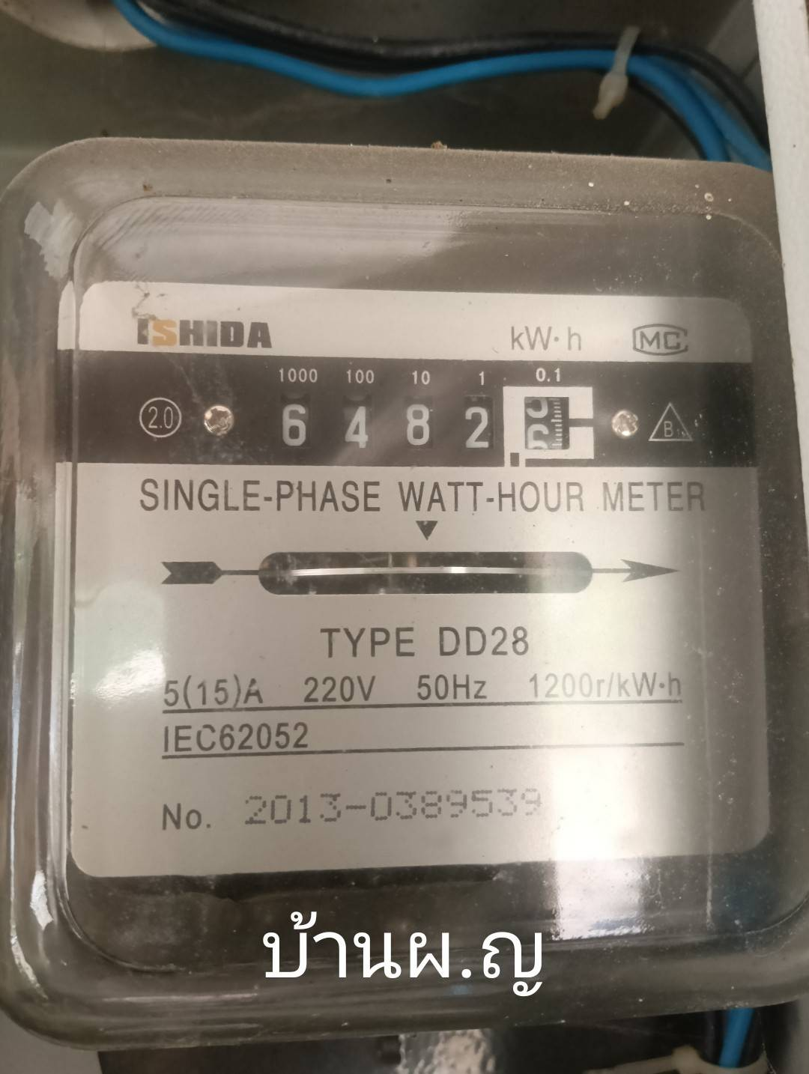

 |  |  | มิเตอร์ไฟบ้านผู้ใหญ่ เดือน เมษายน 2569

 |  |  | 30/3/2569 | 02/05/2569
 |  |  | 5654 | 6482 | 828 | 7 | 5,796.00

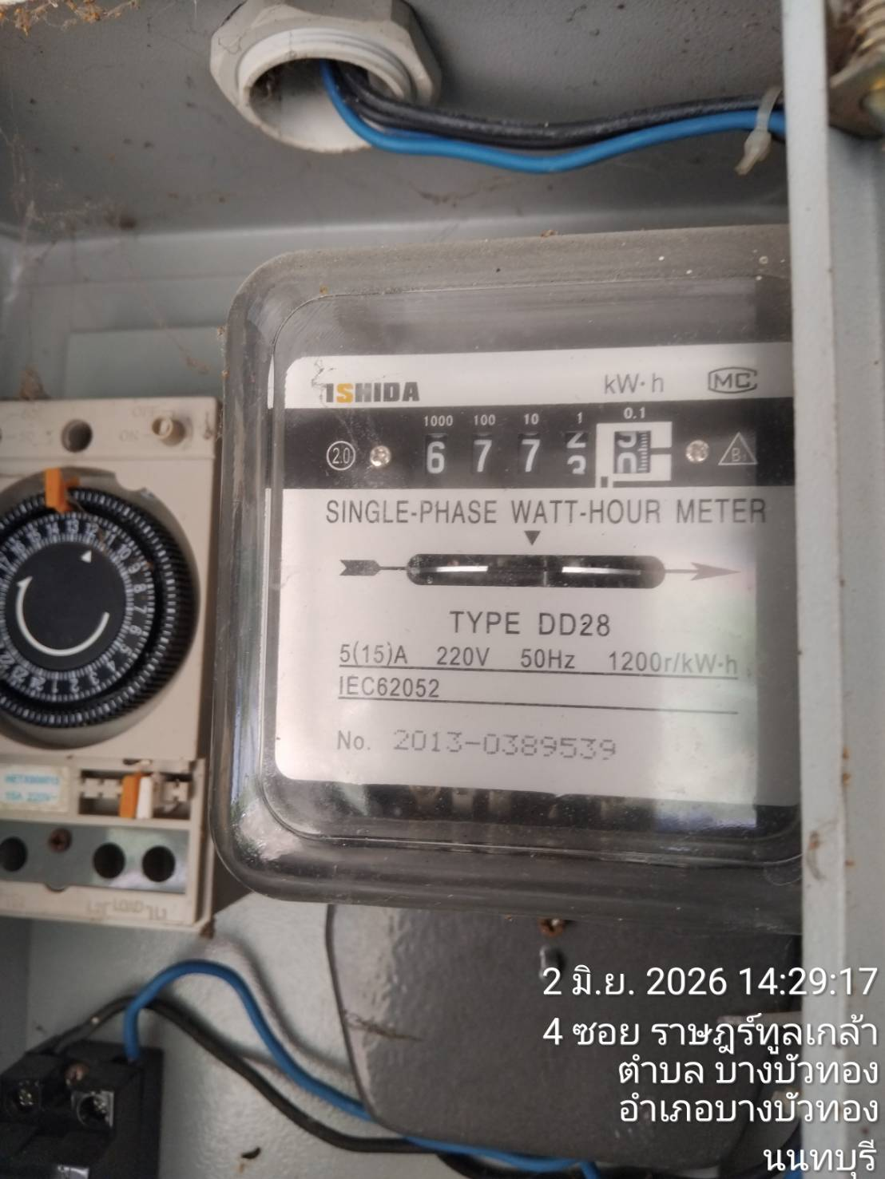

 |  |  | มิเตอร์ไฟบ้านผู้ใหญ่ เดือน พฤษภาคม 2569

 |  |  | 02/05/2569 | 02/06/2569
 |  |  | 6482 | 6773 | 291 | 8 | 2,328.00

 | มิเตอร์ไฟฟ้า บจ. บ้านวิดาภา พลาซ่า กรุ๊ป เลขที่ 9/19 |  | 30/12/68 | 30/01/69 | ใช้ไป | ราคา/หน่วย | คิดเป็นเงิน | Vat7% | ยอดรวม
V-G1 | บริษัท อัมรินทร์ไทยเบฟเวอเรจ จำกัด | อัมรินทร์ | 8665 | 8984 | 319
 | เดือน ม.ค.69 ชำระเกินมา 2,164.61 บาท คำนวณเป็นค่าไฟ |  | 8665 | 8954 | 289 | 7.00 | 2,023.00 | 141.61 | 2,164.61
 | หักออกจากยอดแจ้งหนี้ ก.พ.69 |  | 8954 | 8984 | 30 | 7.00 | 210.00 | 14.70 | 224.70
 |  |  | 8665 | 8984 | 319 | 7.00 | 2,233.00 | 156.31 | 2,389.31

 |  |  | 30/07/68 | 31/08/68 | ใช้ไป | ราคา/หน่วย | คิดเป็นเงิน | Vat7% | ยอดรวม
F-D1 | นายศราวุฒิ อิสโรสกุล (30/8 ชำระเกิน 1,065.57 คำนวณเป็นค่าไฟ) | ชานมมอมัส | 62249 | 63037 | 788 | 7.00 | 5,516.00
 | เดือน ส.ค.68 ชำระเกินมา 1,065.57 บาท คำนวณเป็นค่าไฟ จ่าย 30/8/68 |  | 62249 | 62391 | 142.265 | 7.00 | 995.85 | 69.71 | 1,065.57
 | หักออกจากยอดแจ้งหนี้ ก.ย.68 เหลือยอดแจ้งหนี้ เดือน ก.ย.68 |  | 62391 | 63037 | 645.735 | 7.00 | 4,520.15 | 316.41 | 4,836.56
 |  |  | 62249 | 63037 | 788 | 7.00 | 5,516.00 | 386.12 | 5,902.12

 | มิเตอร์ไฟฟ้า บจ. บ้านวิดาภา พลาซ่า กรุ๊ป เลขที่ 9/10-11 |  | ปัจจุบันไม่ได้เรียกเก็บ (รายได้วิสด้า เรื่องภาษี)
 | หจก.มีบุญ จ่าย วิสด้า |  | 29/09/68 | 31/10/68 | ใช้ไป | ราคา/หน่วย (ต้นทุน) | คิดเป็นเงิน | ยอดรวม
F-A1 | นางสาวอัซรี่ย์นี การีนา | ร้านจิงหยวนหมาล่า | 83370 | 86056 | 2,686 | 4.80 | 12,892.80
F-B1 | คุณกมลชนก เทพอินทร์ | ไข่หวานบ้านซูชิ | 20815 | 22256 | 1,441 | 4.80 | 6,916.80 | 19,809.60
 | บจก.วี มาร์เก็ต จ่าย วิสด้า |  | 29/09/68 | 31/10/68 | ใช้ไป | ราคา/หน่วย (ต้นทุน) | คิดเป็นเงิน
 | บริษัท มิสเตอร์ ดี.ไอ.วาย.(กรุงเทพ) | MR.DI.Y. | 31833 | 41916 | 10,083 | 4.80 | 48,398.40
 | Food Park (P1-P8) | รวม |  |  | 1,006 | 4.80 | 4,828.80 | 53,227.20
 |  |  |  |  |  | รวมเลขที่ 9/10-11 |  | 73,036.80
 | มิเตอร์ไฟฟ้า บจ. บ้านวิดาภา พลาซ่า กรุ๊ป เลขที่ 9/14 |  | ปัจจุบันไม่ได้เรียกเก็บ (รายได้วิสด้า เรื่องภาษี)
 | บจก.วี มาร์เก็ต จ่าย วิสด้า |  | 29/09/68 | 31/10/68 | ใช้ไป | ราคา/หน่วย (ต้นทุน) | คิดเป็นเงิน
 | นายกฤษฎา วิถีพาณิชย์ (ใช้ไฟ Visda เลขที่ 9/14) | สนามเทนนิส | 11011 | 13900 | 2,889 | 4.80 | 13,867.20 | 13,867.20
 |  |  |  |  |  | รวม มีบุญ+วีมาเก็ต |  | 86,904.00
 |  |  | เลขที่ใช้ไฟ 9/10-11, 9/14, 9/17, 9/19 |  |  | รวมทั้งสิ้น 3 บริษัท |  | 244,277.50

 | มิเตอร์ไฟฟ้า บจ. วี มาเก็ต (2018) |  | 30/12/68 | 30/01/69 | ใช้ไป | ราคา/หน่วย | คิดเป็นเงิน | Vat7% | ยอดรวม
F-D7 | หจก.สองตอ สะดวกซัก |  | 6261 | 6828 | 567
 | เดือน ม.ค.69 ชำระเกินมา 88.81 บาท คำนวณเป็นค่าไฟ |  | 6261 | 6273 | 11.857 | 7.00 | 83.00 | 5.81 | 88.81
 | หักออกจากยอดแจ้งหนี้ ก.พ.69 |  | 6273 | 6828 | 555.143 | 7.00 | 3,886.00 | 272.02 | 4,158.02
 |  |  | 6261 | 6828 | 567 | 7.00 | 3,969.00 | 277.83 | 4,246.83

